TDSheet
Артикул | Фото | Название | Описание | Штрихкод | Н/уп | Цена с НДС | СКИДКА -45%

Кошельки детские
11438991 | 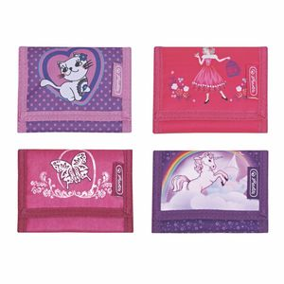 | Кошелек 8х11,5х2см, Girls mix II, асс., 4 мотива | Кошелек Girls II, Размер 8х11,5х2см, 4 мотива Страна Германия | 4008110535463 | 4/240/5760 | 331.76 | 182.47
11281219 | 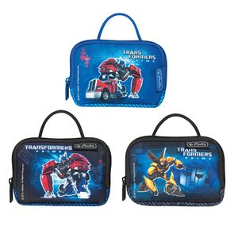 | Кошелёк нагрудный Transformers, 3 мотива | - размеры 10,5х14,5х2cм - полиэстер - снабжен прочным шнурком - основное отделение на застежке-молнии - 2 внутренних кармана - металлическое кольцо для ключей - задний карман из прозрачного мягкого пластика - лицензированный дизайн - Transformers | 4008110464176 | 3/96/2880 | 431.30 | 237.22

Мешки для обуви и спортивной формы
11351764 | 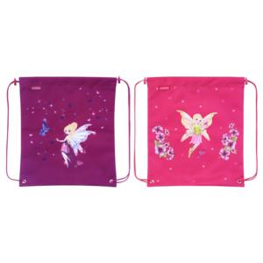 | Мешок для обуви Alia, 33х38см, 2 мотива | Мешок для обуви Alia, Размер 33х38см, 2 мотива Материал полиэстер Производство Германия | 4008110490809 | 4/60/1200 | 386.17 | 212.39
50021314 | 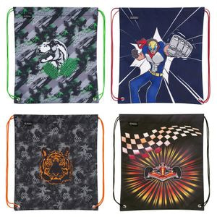 | Мешок для обуви Boys Mix 1 2019, 4 мотива | Мешок для обуви Boys Mix 1 2019 4 мотива Производство Германия | 4008110573014 | 4/60/1800 | 472.38 | 259.81
50008735 | 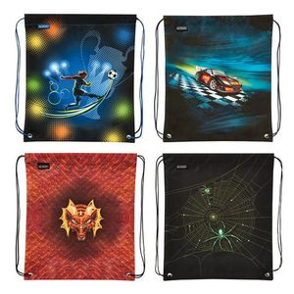 | Мешок для обуви Boys Mix 1, 40.5х36.5х0,5см, полиэстер, 4 мотива | Мешок для обуви Boys Mix 1 Размер 40.5х36.5х0,5см, Материал полиэстер, 4 мотива Производство Германия | 4008110550046 | 4/60/1200 | 472.38 | 259.81
50021338 | 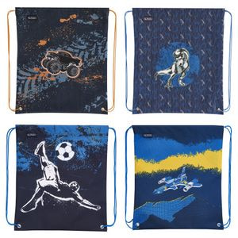 | Мешок для обуви Boys mix 2 2019 4 мотива | Мешок для обуви Boys mix 2 2019 4 мотива Производство Германия | 4008110573038 | 4/60/1800 | 472.38 | 259.81
50008759 | 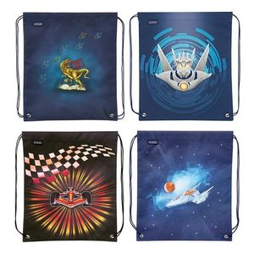 | Мешок для обуви Boys mix 2, 40.5х36.5х0,5см, полиэстер, 4 мотива | Мешок для обуви Boys mix II Размер 40.5х36.5х0,5см, Материал полиэстер, 4 мотива Производство Германия | 4008110550060 | 4/60/1200 | 472.38 | 259.81
50014590 | 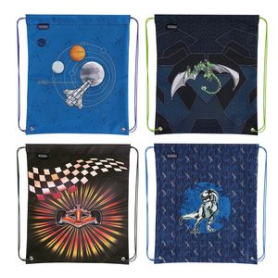 | Мешок для обуви Boys mix I, асс., 4 мотива | Мешок для обуви Boys Mix 1 40.5х36.5х0,5см, полиэстер, 4 мотива | 4008110560786 | 4/60 | 472.38 | 259.81
11439049 | 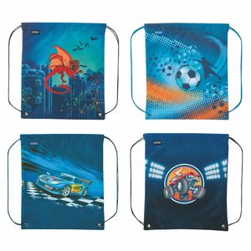 | Мешок для обуви Boys mix II, асс., 4 мотива | Мешок для обуви Boys mix II 40.5х36.5х0,5см, полиэстер, 4 мотива | 4008110535234 | 4/60/1200 | 472.38 | 259.81
50026449 | 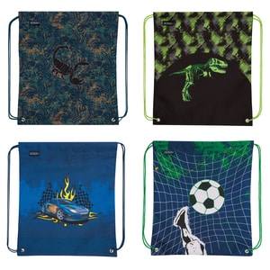 | Мешок для обуви Boys mix II, асс., 4 мотива | Мешок для обуви 40.5х36.5х0,5см, полиэстер, 4 мотива Scoprion, Dino Skeleton, Race Car, Kick it | 4008110584362 | 4/60 | 495.00 | 272.25
50014613 | 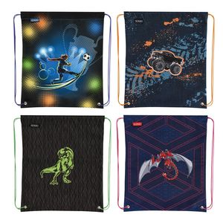 | Мешок для обуви Boys mix II, асс., 4 мотива | Мешок для обуви Boys mix 2 40.5х36.5х0,5см, полиэстер, 4 мотива | 4008110560809 | 4/60 | 472.38 | 259.81
50021307 | 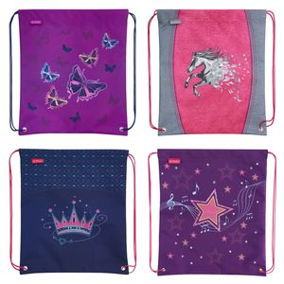 | Мешок для обуви Girls Mix 1 2019, 4 мотива | Мешок для обуви Girls Mix 1 2019 4 мотива: Glitter Butterfly, Power Horse, Crown, Melody Star Производство Германия | 4008110573007 | 4/60/1800 | 472.38 | 259.81
50008728 | 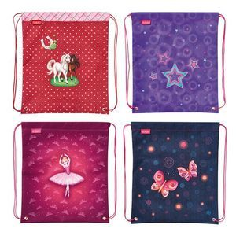 | Мешок для обуви Girls Mix 1, 40.5х36.5х0,5см, полиэстер, 4 мотива | Мешок для обуви Girls Mix 1 Размер 40.5х36.5х0,5см, Материал полиэстер, 4 мотива Производство Германия | 4008110550039 | 4/60/1200 | 472.38 | 259.81
50021321 | 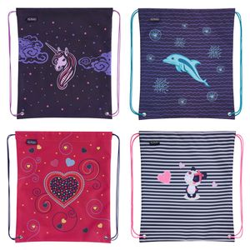 | Мешок для обуви Girls Mix 2 2019, 4 мотива | Мешок для обуви Girls Mix 2 2019 4 мотива: Dolphin, Sweety, Unicorn Night, Pink Hearts Производство Германия | 4008110573021 | 4/60/1800 | 472.38 | 259.81
50008742 | 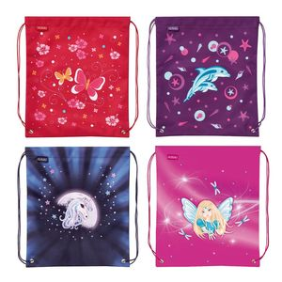 | Мешок для обуви Girls mix 2, 40.5х36.5х0,5см, полиэстер, 4 мотива | Мешок для обуви Girls mix 2 Размер 40.5х36.5х0,5см, Материал полиэстер, 4 мотива Производство Германия | 4008110550053 | 4/60/1200 | 472.38 | 259.81
50014583 | 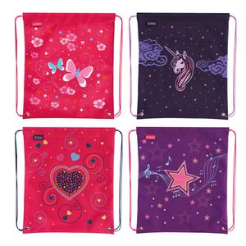 | Мешок для обуви Girls mix I, асс., 4 мотива | Мешок для обуви Girls Mix 1 40.5х36.5х0,5см, полиэстер, 4 мотива | 4008110560779 | 4/60 | 472.38 | 259.81
11439031 | 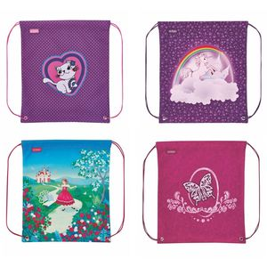 | Мешок для обуви Girls mix II, асс., 4 мотива | Мешок для обуви Girls mix II 40.5х36.5х0,5см, полиэстер, 4 мотива | 4008110535227 | 4/60/1200 | 472.38 | 259.81
11351772 | 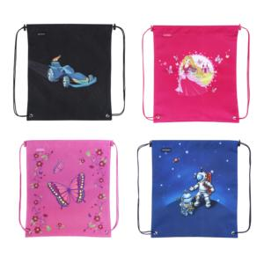 | Мешок для обуви MINI, 33х38см, 4 мотива | Мешок для обуви MINI, Размер 33х38см, 4 мотива Материал полиэстер Производство Германия | 4008110490830 | 4/60/1200 | 386.17 | 212.39
11413143 | 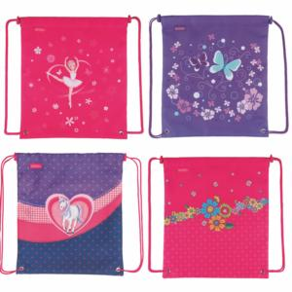 | Мешок для обуви SMART Girls mix-1, 33х38см, асс., 4 мотива | Мешок для обуви SMART Girls mix-1, Размер 33х38см, Ассортимент, 4 мотива Материал полиэстер Производство Германия | 4008110518084 | 4/60 | 386.17 | 212.39
11413150 | 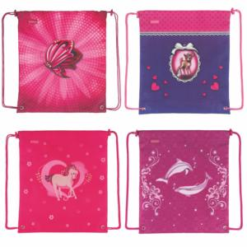 | Мешок для обуви SMART Girls mix-2, 33х38см, асс., 4 мотива | Мешок для обуви SMART Girls mix-2, Размер 33х38см, Ассортимент, 4 мотива Материал полиэстер Производство Германия | 4008110518091 | 4/60 | 386.17 | 212.39
11351749 | 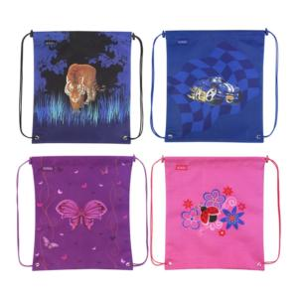 | Мешок для обуви SMART mix-1, 33х38см, 4 мотива | Мешок для обуви SMART mix-1, Размер 33х38см, Ассортимент 4 мотива Материал полиэстер Производство Германия | 4008110490649 | 4/60/1200 | 386.17 | 212.39
11351756 | 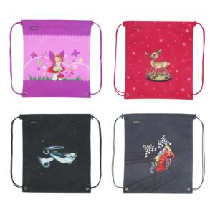 | Мешок для обуви SMART mix-2, 33х38см, 4 мотива | Мешок для обуви SMART mix-2, Размер 33х38см, Ассортимент 4 мотива Материал полиэстер Производство Германия | 4008110490670 | 4/60/1200 | 386.17 | 212.39
11413135 | 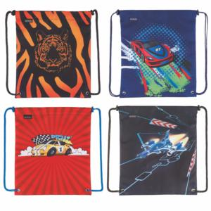 | Мешок для обуви SPORTI Boys, 33х38см, асс., 4 мотива | Мешок для обуви SPORTI Boys, Размер 33х38см, Ассортимент, 4 мотива Производство Германия | 4008110518077 | 4/60 | 386.17 | 212.39

Пеналы пустые
50026029 | 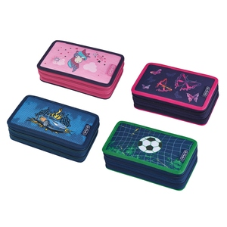 | Пенал пустой 2 молнии, 19,3х11,5х4,5см, асс., 4 мотива | 2 молнии, 2 отделения, полиэстер, 19,3х11,5х4,5см, 4 мотива Unicorn, Rainbow Butterfly, Race Car, Kick it | 4008110583341 | 4/36 | 654.72 | 360.10
50020843 | 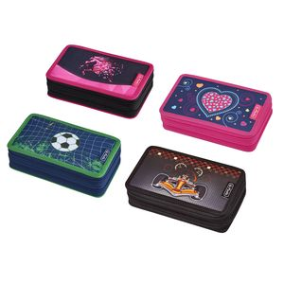 | Пенал пустой 2 молнии, 4 дизайна, асс. | - 19,3х11,5х4,5 - полиэстер - 2 отделения, 2 молнии - прочный кант, жесткая обложка | 4008110571843 | 4/36/1152 | 598.60 | 329.23
50026036 | 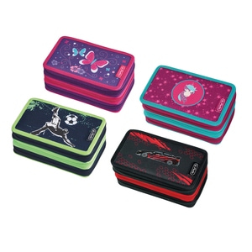 | Пенал пустой 3 молнии, 19,3х11,5х7см, асс., 4 мотива | 3 молнии, 3 отделения, полиэстер, 19.0x11.5x7.0cm, 4 мотива Butterfly, Unicorn, Kick it, Driven | 4008110583358 | 4/24 | 904.51 | 497.48
50008568 | 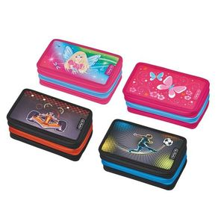 | Пенал пустой 3 молнии, 19.0x11.5x7.0 cm, 4 мотива | Пенал пустой 3 молнии, Размер 19.0x11.5x7.0 cm, Материал полиэстер, 4 мотива Производство Германия | 4008110549590 | 4/24/672 | 904.51 | 497.48
50026661 | 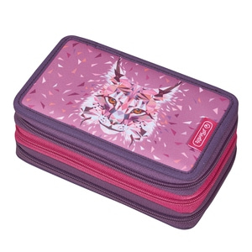 | Пенал пустой 3 молнии, Lynx, 19,3х11,5х4,5см | 3 молнии, 3 отделения, полиэстер, 19.0x11.5x7.0cm, Lynx | 4008110585048 | 4/24 | 904.51 | 497.48
50026654 | 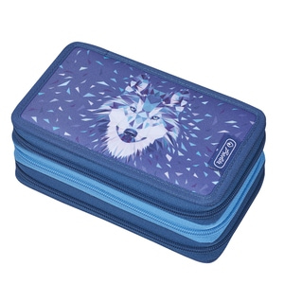 | Пенал пустой 3 молнии, Wolf, 19,3х11,5х4,5см | 3 молнии, 3 отделения, полиэстер, 19.0x11.5x7.0cm, Wolf | 4008110585031 | 4/24 | 904.51 | 497.48
11438504 | 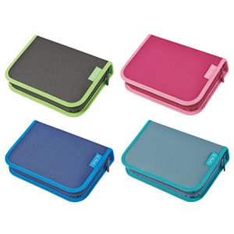 | Пенал пустой Be.bag 20,3x14x3,5см, асс., 4 мотива | материал: полиэстер, размер: 20,3 x 14 x 3,5 cm, 4 мотива Black, Blue, Berry, Green - 1 молния, - 2 откидных створки, - прочный кант, - жесткая обложка - внутренняя цветная подкладка - эластичные петли для крепления письменных принадлежностей | 4008117000650 | 4/36/864 | 534.48 | 293.96
50020812 | 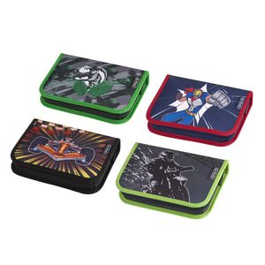 | Пенал пустой Boys Mix 1 2019 | 1 молния, 19.3 x 13.5 x 3.5 cm, полиэстер, 4 мотива | 4008110571737 | 4/36/1512 | 418.28 | 230.05
50020836 | 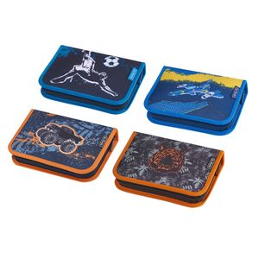 | Пенал пустой Boys Mix 2 2019 | 1 молния, 19.3 x 13.5 x 3.5 cm, полиэстер, 4 мотива | 4008110571751 | 4/36/1512 | 418.28 | 230.05
50014163 | 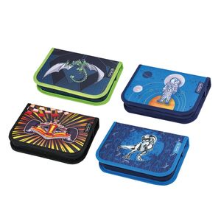 | Пенал пустой Boys mix I, 19.3х13.5х3.5см, асс., 4 мотива | Пенал пустой Boys Mix I d.a., 1 молния, 19.3 x 13.5 x 3.5 cm, полиэстер, 4 мотива | 4008110559759 | 4/36 | 418.28 | 230.05
50014187 | 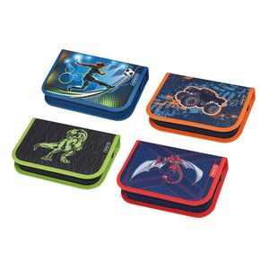 | Пенал пустой Boys mix II, 19.3х13.5х3.5см, асс., 4 мотива | Пенал пустой Boys Mix II d.a., 1 молния, 19.3 x 13.5 x 3.5 cm, полиэстер, 4 мотива | 4008110559773 | 4/36 | 418.28 | 230.05
50026012 | 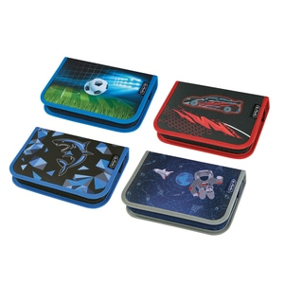 | Пенал пустой Boys mix, 20,3x14x3,5см, асс., 4 мотива | 1 молния, 2 откидных створки, 20,3 x 14 x 3,5 cm, полиэстер, 4 мотива Soccer, Driven, Shark, Space | 4008110583235 | 4/36 | 484.44 | 266.44
50020805 | 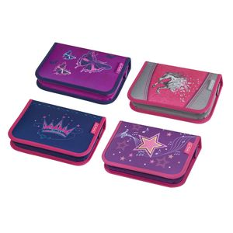 | Пенал пустой Girls Mix 1 2019 | 1 молния, 19.3 x 13.5 x 3.5 cm, полиэстер, 4 мотива | 4008110571720 | 4/36/1512 | 418.28 | 230.05
50020829 | 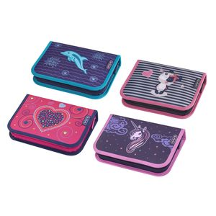 | Пенал пустой Girls Mix 2 2019, | 1 молния, 19.3 x 13.5 x 3.5 cm, полиэстер, 4 мотива | 4008110571744 | 4/36/1512 | 418.28 | 230.05
50008506 | 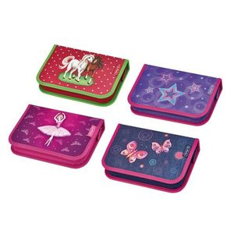 | Пенал пустой Girls mix 2, 19.3x13.5x3.5cm, полиэстер, 4 мотива | Пенал пустой Girls mix 2, 1 молния, Размер 19.3 x 13.5 x 3.5 cm, Материал полиэстер, 4 мотива Производство Германия | 4008110549330 | 4/36/1296 | 418.28 | 230.05
50014156 | 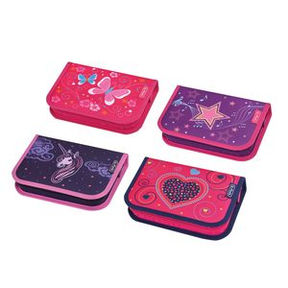 | Пенал пустой Girls mix I, 19.3х13.5х3.5см, асс., 4 мотива | Пенал пустой Girls Mix I d.a., 1 молния, 19.3 x 13.5 x 3.5 cm, полиэстер, 4 мотива | 4008110559742 | 4/36 | 418.28 | 230.05
11438264 | 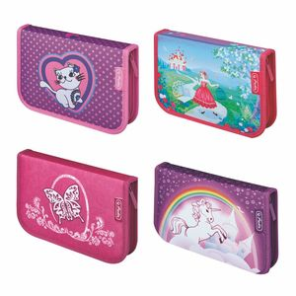 | Пенал пустой Girls mix II, 19.3х13.5х3.5см, асс., 4 мотива | Пенал пустой Girls mix II, 1 молния, 19.3 x 13.5 x 3.5 cm, полиэстер, 4 мотива | 4008110534213 | 4/36/1296 | 418.28 | 230.05
50014170 | 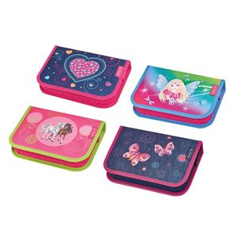 | Пенал пустой Girls mix II, 19.3х13.5х3.5см, асс., 4 мотива | Пенал пустой Girls Mix II d.a., 1 молния, 19.3 x 13.5 x 3.5 cm, полиэстер, 4 мотива | 4008110559766 | 4/36 | 418.28 | 230.05
50026005 | 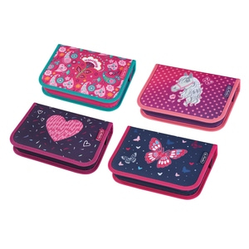 | Пенал пустой Girls mix, 20,3x14x3,5см, асс., 4 мотива | 1 молния, 2 откидных створки, 20,3 x 14 x 3,5 cm, полиэстер, 4 мотива Indian Summer, Horse, Tropical Hearts, Butterfly | 4008110583228 | 4/36 | 484.44 | 266.44
11360724 | 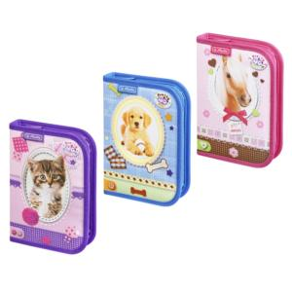 | Пенал пустой Pretty Pets, 19.3х13.5х3.5см, полиэстер, 3 мотива | Пенал пустой Pretty Pets, Размер 19.3х13.5х3.5см, Материал полиэстер, 3 мотива Производство Германия | 4008110492940 | 3/4/36 | 418.28 | 230.05
11412020 | 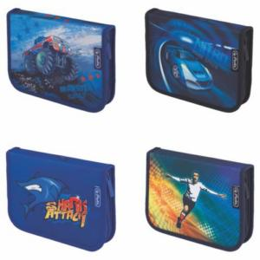 | Пенал пустой SMART Boys, 19.3х13.5х3.5см, асс., 4 мотива | Пенал пустой SMART Boys, Размер 19.3х13.5х3.5см, Ассортимент, 4 мотива Материал полиэстер Производство Германия | 4008110517285 | 4/36 | 380.24 | 209.13
11412038 | 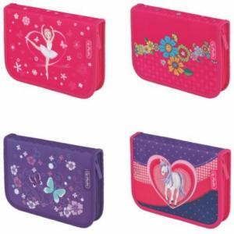 | Пенал пустой SMART Girls, 19.3х13.5х3.5см, асс., 4 мотива | Пенал пустой SMART Girls, Размер 19.3х13.5х3.5 см, Ассортимент, 4 мотива Материал полиэстер Производство Германия | 4008110517315 | 4/36 | 380.24 | 209.13
50009756 | 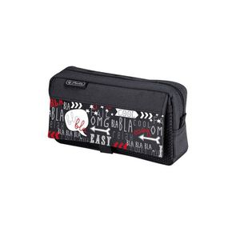 | Пенал-косметичка 2 кармана "Black & Wow", 5.5х21х11см, полиэстер | Пенал-косметичка 2 кармана "Black & Wow", Размер 5.5х21х11см, Материал полиэстер Производство Германия | 4008110552149 | 30/720 | 549.04 | 301.97
11438223 | 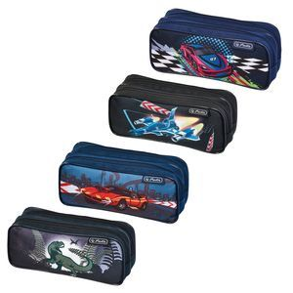 | Пенал-косметичка 2 молнии Boys mix IV, асс., 4 мотива | Пенал-косметичка 2 молнии Boys mix IV, 7,5х22х9см, полиэстер, 4 мотива | 4008110535197 | 4/36/864 | 428.29 | 235.56
50014576 | 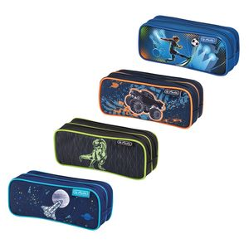 | Пенал-косметичка 2 молнии Boys mix, 4 мотива | Пенал-косметичка Boys Mix, 22х9х7,5см, полиэстер, 4 мотива | 4008110560762 | 4/36 | 428.29 | 235.56
50014569 | 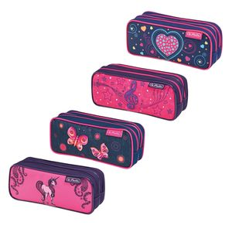 | Пенал-косметичка 2 молнии Girls mix, 4 мотива | Пенал-косметичка Girls mix, 22х9х7,5см, полиэстер, 4 мотива | 4008110560755 | 4/36 | 428.29 | 235.56
10386936 | 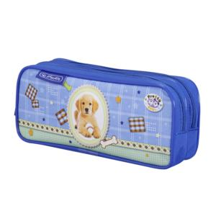 | Пенал-косметичка 2 молнии Pretty Pets Dog | - Пенал-косметичка 2 молнии Pretty Pets; - 2 мотива; - размеры 8х20,5х6 см - полиэстер; - 2 отделения; - производство Herlitz, Германия | 4008110188027 | 4/6/36 | 428.29 | 235.56
11352473 |  | Пенал-косметичка 2 молнии Pretty Pets Horse | - Пенал-косметичка 2 молнии Pretty Pets; - 2 мотива; - размеры 8х20,5х6 см - полиэстер; - 2 отделения; - производство Herlitz, Германия | 4008110489933 | 4/36/864 | 428.29 | 235.56
11412780 |  | Пенал-косметичка 2 молнии SPORTI Girls, асс., 4 мотива | Пенал-косметичка 2 молнии SPORTI Girls, Ассортимент, 4 мотива Размер 9х20,5х7 см Материал полиэстер Производство Германия | 4008110517933 | 4/36 | 428.29 | 235.56
11351608 |  | Пенал-косметичка 2 молнии SPORTI, 4 мотива | Пенал-косметичка 2 молнии SPORTI Ассортимент, 4 мотива Размер 9х20,5х7 см Материал полиэстер Производство Германия | 4008110489872 | 4/36/864 | 428.29 | 235.56
10679710 |  | Пенал-косметичка 2 молнии Wild Print, 3 мотива | - Пенал-косметичка 2 молнии Wild Print, - 3 мотива; - размеры 8,8х20,5х6 см; - полиэстер; - 2 отделения; - производство Herlitz, Германия | 4008110251493 | 5/35/840 | 428.29 | 235.56
11085222 |  | Пенал-косметичка Angel, 2 мотива | - Пенал-косметичка Angel; - 2 мотива; - размеры 12х20,5х1,5см - надежная застежка-молния - бархат, вышивка; - цветной подклад | 4008110397788 | 2/32 | 311.12 | 171.12
50015177 |  | Пенал-косметичка be.bag AIRGO Camouflage Girl, без наполнения | Пенал-косметичка be.bag airgo Camouflage Girl, 21,5х9х6 см | 4008117032378 | 2/36 | 935.00 | 514.25
50015184 |  | Пенал-косметичка be.bag AIRGO Feather без наполнения | Пенал-косметичка be.bag airgo Feather 21,5х9х6 см | 4008117032491 | 2/36/720 | 935.00 | 514.25
50008254 |  | Пенал-косметичка Be.bag AIRGO Geometric, 21,5х9х6 см | Пенал-косметичка Be.bag AIRGO Geometric, Размер 21,5х9х6 см Производство Германия | 4008110548814 | 2/36/720 | 935.00 | 514.25
11437753 |  | Пенал-косметичка be.bag AIRGO Skater | Пенал-косметичка Be.bag AIRGO Skater, 21,5х9х6 см | 4008110532905 | 2/36/720 | 935.00 | 514.25
11437746 |  | Пенал-косметичка be.bag CUBE Butterfly | Пенал Soft case Be.bag CUBE Butterfly, 22,5х9,5х5 см | 4008110532882 | 2/36/900 | 687.72 | 378.25
50015290 |  | Пенал-косметичка be.bag CUBE Going Wild | Пенал Soft case Be.bag cube Going Wild, 22,5х9,5х5 см | 4008117032750 | 2/36 | 687.72 | 378.25
50015306 |  | Пенал-косметичка be.bag CUBE Royalty | Пенал Soft case Be.bag cube Royalty, Размер 22,5 x 9,5 x 5 cm - Одно отделение на молнии с откидной крышкой - Эластичные петли для крепления письменных принадлежностей на внутренней стороне крышки | 4008117032767 | 2/36 | 687.72 | 378.25
11410586 |  | Пенал-косметичка be.bag Cube Spotlights | Пенал-косметичка be.bag Cube Spotlights Размер 22,5 x 9,5 x 5 cm Производство Германия | 4008110515564 | 2/36 | 687.72 | 378.25
11359866 |  | Пенал-косметичка be.bag QUATTRO Butterfly Power | Пенал-косметичка be.bag QUATTRO Butterfly Power Размер 6,5х20,5х8 см Производство Германия | 4008110491615 | 2/30/240 | 459.36 | 252.65
50022076 |  | Пенал-косметичка BEAT BOX, Berry | Пенал-косметичка, полиэстер, большое основное отделение на молнии, створка с петлями для пишущих принадлежностей, отделение для угольника, маленький внутренний карман на молнии Размер 22,5x12x7 cм | 4008110575001 | 28 | 1,045.44 | 574.99
50015269 |  | Пенал-косметичка BEAT BOX, Blue | Пенал-косметичка, полиэстер, большое основное отделение на молнии, створка с петлями для пишущих принадлежностей, отделение для угольника, маленький внутренний карман на молнии Размер 22,5x12x7 cм | 4008117032576 | 28 | 1,045.44 | 574.99
50026586 |  | Пенал-косметичка BEAT BOX, Lynx | Пенал-косметичка, полиэстер, большое основное отделение на молнии, створка с петлями для пишущих принадлежностей, отделение для угольника, маленький внутренний карман на молнии Размер 22,5x12x7 cм | 4008110584744 | 28 | 1,045.44 | 574.99
50026715 |  | Пенал-косметичка BEAT BOX, Neon Art | Пенал-косметичка, полиэстер, большое основное отделение на молнии, створка с петлями для пишущих принадлежностей, отделение для угольника, маленький внутренний карман на молнии Размер 22,5x12x7 cм | 4008110585154 | 28 | 1,045.44 | 574.99
50026579 |  | Пенал-косметичка BEAT BOX, Wolf | Пенал-косметичка, полиэстер, большое основное отделение на молнии, створка с петлями для пишущих принадлежностей, отделение для угольника, маленький внутренний карман на молнии Размер 22,5x12x7 cм | 4008110584737 | 28 | 1,045.44 | 574.99
50021215 |  | Пенал-косметичка CASE, Blue Cubes | Пенал-косметичка CASE, 6х21.5х9см, полиэстер | 4008110572710 | 2/36/720 | 784.19 | 431.30
50021161 |  | Пенал-косметичка CASE, Butterfly | Пенал-косметичка CASE, 6х21.5х9см, полиэстер, 1 отделение на молнии, створка с петлями для пишущих принадлежностей | 4008110572581 | 2/36/720 | 784.19 | 431.30
50021949 |  | Пенал-косметичка CASE, Fresh Colours, 3 цв., асс. | Пенал-косметичка CASE, 6х21.5х9см, полиэстер, 1 отделение на молнии, створка с петлями для пишущих принадлежностей, асс., 3 цвета зеленый, синий, фиолетовый | 4008110574752 | 3/36 | 784.19 | 431.30
50021178 |  | Пенал-косметичка CASE, Heartbeat | Пенал-косметичка CASE, 6х21.5х9см, полиэстер | 4008110572611 | 2/36/720 | 784.19 | 431.30
50021208 |  | Пенал-косметичка CASE, Kick it | Пенал-косметичка CASE, 6х21.5х9см, полиэстер, 1 отделение на молнии, створка с петлями для пишущих принадлежностей | 4008110572703 | 2/36/720 | 784.19 | 431.30
50021185 |  | Пенал-косметичка CASE, Pink Cubes | Пенал-косметичка CASE, 6х21.5х9см, полиэстер | 4008110572628 | 2/36/720 | 784.19 | 431.30
50021192 |  | Пенал-косметичка CASE, Space | Пенал-косметичка CASE, 6х21.5х9см, полиэстер | 4008110572635 | 2/36/720 | 784.19 | 431.30
50022922 |  | Пенал-косметичка CASE, розовый | Пенал-косметичка CASE, 6х21.5х9см, полиэстер, 1 отделение на молнии, створка с петлями для пишущих принадлежностей | 4008110576442 | 2/36 | 784.19 | 431.30
11415916 |  | Пенал-косметичка CASE, синий | Пенал-косметичка CASE, 6х21.5х9см, полиэстер, 1 отделение на молнии, створка с петлями для пишущих принадлежностей | 4008110521183 | 2/36/720 | 784.19 | 431.30
11415924 |  | Пенал-косметичка CASE, чёрный | Пенал-косметичка CASE, 6х21.5х9см, полиэстер, 1 отделение на молнии, створка с петлями для пишущих принадлежностей | 4008110521213 | 2/36/720 | 784.19 | 431.30
50026708 |  | Пенал-косметичка CLEVER PACK, Neon Art | Пенал-косметичка, полиэстер, 2 отделения, основное сверху и дополнительное снизу на молнии с карманом и петлями для пишущих принадлежностей | 4008110585147 | 2/36 | 715.44 | 393.49
11281037 |  | Пенал-косметичка Midi Blue Dragon | - Пенал-косметичка Midi Blue Dragon; - размеры 7х21х7 см; - полиэстер; - производство Herlitz, Германия | 4008110463377 | 2/36/864 | 291.32 | 160.23
11281003 |  | Пенал-косметичка Midi Flower Fairy | - Пенал-косметичка Midi Flower Fairy; - размеры 5х20,5х7 см; - полиэстер; - производство Herlitz, Германия | 4008110463285 | 2/36/1296 | 291.32 | 160.23
11281011 |  | Пенал-косметичка Midi Heartbeat | - Пенал-косметичка Midi Heartbeat ; - размеры 5х20,5х7 см; - полиэстер; - производство Herlitz, Германия | 4008110463315 | 2/36/1296 | 291.32 | 160.23
11281029 |  | Пенал-косметичка Midi Mermaid | - Пенал-косметичка Midi Mermaid; - размеры 5х20,5х7 см; - полиэстер; - производство Herlitz, Германия | 4008110463346 | 2/36/1296 | 291.32 | 160.23
11363819 |  | Пенал-косметичка MY.CASE роз | Пенал-косметичка my.case; Размер 10,5 x5,5 x19,5 см Цвет розовый/мятный; Нейлон, можно использовать в качестве подставки под ручки, карандаши, ножницы; Производство Herlitz, Германия | 4008110495644 | 2/30 | 433.80 | 238.59
11359908 |  | Пенал-косметичка MY.CASE син | Пенал-косметичка my.case; Размер 10,5 x5,5 x19,5 см Цвет синий/лимон Нейлон, можно использовать в качестве подставки под ручки, карандаши, ножницы Производство Herlitz, Германия | 4008110491400 | 2/30/240 | 433.80 | 238.59
11351582 |  | Пенал-косметичка QUATTRO MINI, 4 мотива |  | 4008110489810 | 3/4/36/1512 | 301.61 | 165.89
11280963 |  | Пенал-косметичка Smart Boys 1, 2 мотива | - Пенал-косметичка Smart Boys 1; - 2 мотива; - размеры 6х21,5х10 см; - полиэстер; - производство Herlitz, Германия | 4008110463162 | 2/36/720 | 356.45 | 196.05
11280989 |  | Пенал-косметичка Smart Boys 3, 2 мотива | - Пенал-косметичка Smart Boys 3; - 2 мотива; - размеры 6х21,5х10 см; - полиэстер; - производство Herlitz, Германия | 4008110463223 | 2/36/720 | 356.45 | 196.05
11414984 |  | Пенал-косметичка SMART Boys, асс., 4 мотива | Пенал-косметичка SMART Boys, Размер 22.5х7.7х9см, Материал полиэстер, Ассортимент, 4 мотива Производство Германия | 4008110520193 | 4/36 | 356.45 | 196.05
11414968 |  | Пенал-косметичка SMART Girls, асс., 4 мотива | Пенал-косметичка SMART Girls, Размер 22.5х7.7х9см, Материал полиэстер Ассортимент, 4 мотива Производство Германия | 4008110520131 | 4/36 | 356.45 | 196.05
11351509 |  | Пенал-косметичка SMART mix-1, 4 мотива | Пенал-косметичка SMART Размер 22х7.5х9,5 см, Материал полиэстер, Ассортимент, 4 мотива Производство Германия | 4008110489568 | 4/36 | 356.45 | 196.05
11351517 |  | Пенал-косметичка SMART mix-2, 4 мотива | Пенал-косметичка SMART 22х7.5х9,5см, полиэстер, 4 мотива | 4008110489599 | 4/36 | 356.45 | 196.05
11437860 |  | Пенал-косметичка Sport Boys mix II, асс., 4 мотива | Пенал-косметичка Sport Boys mix II, 22х7.5х9.5см, полиэстер, 4 мотива | 4008110534930 | 4/36/864 | 370.02 | 203.51
50008650 |  | Пенал-косметичка Sport Boys Mix, 22х7.5х9,5см, полиэстер, 4 мотива | Пенал-косметичка Sport Boys Mix, Размер 22х7.5х9,5см, Материал полиэстер, 4 мотива Производство Германия | 4008110549682 | 4/36/864 | 370.02 | 203.51
11437852 |  | Пенал-косметичка Sport Girls mix II, асс., 4 мотива | Пенал-косметичка Sport Girls mix II, 22х7.5х9.5см, полиэстер, 4 мотива | 4008110534923 | 4/36/864 | 336.38 | 185.01
50008643 |  | Пенал-косметичка Sport Girls Mix, 22х7.5х9,5см, полиэстер, 4 мотива | Пенал-косметичка Sport Girls Mix, Размер 22х7.5х9,5см, Материал полиэстер, 4 мотива Производство Германия | 4008110549675 | 4/36/864 | 370.02 | 203.51
10312726 |  | Пенал-косметичка SPORT, 3 мотива | Пенал-косметичка, 22х7.5х9.5см, полиэстер, 3 цв., асс., черный, синий, розовый | 4008110163901 | 3/30/720 | 263.54 | 144.95
11352382 |  | Пенал-косметичка SPORTI Flower Princess | Пенал-косметичка SPORTI Flower Princess размер 7х21х7 см Материал: полиэстер Производство Германия | 4008110489353 | 2/36/864 | 357.25 | 196.49
11352390 |  | Пенал-косметичка SPORTI Pretty Pets Horse | Пенал-косметичка SPORTI Pretty Pets Horse размер 7х21х7 см Материал: полиэстер Производство Германия | 4008110489384 | 2/36/864 | 357.25 | 196.49
11352358 |  | Пенал-косметичка SPORTI Toy Horse | Пенал-косметичка SPORTI Toy Horse размер 7х21х7 см Материал: полиэстер Производство Германия | 4008110489261 | 2/36/864 | 357.25 | 196.49
11412558 |  | Пенал-косметичка TRAPEZE Glitter | Пенал-косметичка TRAPEZE Glitter Размер 7х21х7см Материал полиэстер Производство Германия | 4008110517827 | 2/36 | 357.25 | 196.49
50021154 |  | Пенал-косметичка TRIANGULAR Blue Cubes | Размер 22.5х7.7х9см | 4008110572475 | 2/30/720 | 383.04 | 210.67
50021109 |  | Пенал-косметичка TRIANGULAR Butterfly | Размер 22.5х7.7х9см Материал полиэстер 1 молния | 4008110572406 | 2/30/720 | 383.04 | 210.67
50014453 |  | Пенал-косметичка TRIANGULAR Butterfly Dreams | Пенал-косметичка triangular Butterfly Dreams Пенал выполнен из прочных материалов и закрывается на застежку-молнию. Состоит из одного вместительного отделения, в котором без труда поместятся канцелярские принадлежности. - размеры: 7,7х22,5х9 см - полиэстер - прочная пластиковая окантовка - «собачки» молний снабжены петлями из шнурка с пластиковым рифленым подвесом для дополнительного комфорта при открытии/закрытии молнии - производство Herlitz, Германия | 4008110560427 | 2/30 | 383.04 | 210.67
11438785 |  | Пенал-косметичка TRIANGULAR Butterfly Power | Пенал-косметичка triangular Butterfly Power Пенал выполнен из прочных материалов и закрывается на застежку-молнию. Состоит из одного вместительного отделения, в котором без труда поместятся канцелярские принадлежности. - размеры: 7,7х22,5х9 см - полиэстер - прочная пластиковая окантовка - «собачки» молний снабжены петлями из шнурка с пластиковым рифленым подвесом для дополнительного комфорта при открытии/закрытии молнии - производство Herlitz, Германия | 4008110534800 | 2/30/840 | 383.04 | 210.67
50008612 |  | Пенал-косметичка Triangular Butterfly, 22.5х7.7х9см | Пенал-косметичка triangular Butterfly, Размер 22.5х7.7х9см Производство Германия | 4008110549644 | 2/30/840 | 383.04 | 210.67
50008636 |  | Пенал-косметичка Triangular Dino, 22.5х7.7х9см | Пенал-косметичка triangular Dino Пенал выполнен из прочных материалов и закрывается на застежку-молнию. Состоит из одного вместительного отделения, в котором без труда поместятся канцелярские принадлежности. - размеры: 7,7х22,5х9 см - полиэстер - прочная пластиковая окантовка - «собачки» молний снабжены петлями из шнурка с пластиковым рифленым подвесом для дополнительного комфорта при открытии/закрытии молнии - производство Herlitz, Германия | 4008110549668 | 2/30/840 | 383.04 | 210.67
50008605 |  | Пенал-косметичка Triangular Fairy, 22.5х7.7х9см | Пенал-косметичка triangular Fairy, Размер 22.5х7.7х9см Производство Германия | 4008110549637 | 2/30/840 | 383.04 | 210.67
11351434 |  | Пенал-косметичка TRIANGULAR FLEXI Alia | Пенал-косметичка TRIANGULAR FLEXI Alia Размер 22.5х7.7х9см Материал полиэстер Производство Германия | 4008110489049 | 2/30/840 | 383.04 | 210.67
11351392 |  | Пенал-косметичка TRIANGULAR FLEXI Glitter Horse | Пенал-косметичка TRIANGULAR FLEXI Glitter Horse Размер 22.5х7.7х9см Материал полиэстер Производство Германия | 4008110488929 | 2/30/840 | 348.22 | 191.52
11412475 |  | Пенал-косметичка TRIANGULAR FLEXI Melody | Пенал-косметичка TRIANGULAR FLEXI Melody Пенал выполнен из прочных материалов и закрывается на застежку-молнию. Состоит из одного вместительного отделения, в котором без труда поместятся канцелярские принадлежности. - размеры: 7,7х22,5х9 см - полиэстер - прочная пластиковая окантовка - «собачки» молний снабжены петлями из шнурка с пластиковым рифленым подвесом для дополнительного комфорта при открытии/закрытии молнии - производство Herlitz, Германия | 4008110517742 | 2/30 | 383.04 | 210.67
11412459 |  | Пенал-косметичка TRIANGULAR FLEXI Rainbow | Пенал-косметичка TRIANGULAR FLEXI Rainbow Размер 22.5х7.7х9см Материал полиэстер Производство Германия | 4008110517728 | 2/30 | 383.04 | 210.67
11351475 |  | Пенал-косметичка TRIANGULAR FLEXI Tiger | Пенал-косметичка TRIANGULAR FLEXI Tiger Размер 22.5х7.7х9см Материал полиэстер Производство Германия | 4008110489193 | 2/30/840 | 348.22 | 191.52
50008629 |  | Пенал-косметичка Triangular Formula 1, 22.5х7.7х9см | Пенал-косметичка triangular Formula 1 Пенал выполнен из прочных материалов и закрывается на застежку-молнию. Состоит из одного вместительного отделения, в котором без труда поместятся канцелярские принадлежности. - размеры: 7,7х22,5х9 см - полиэстер - прочная пластиковая окантовка - «собачки» молний снабжены петлями из шнурка с пластиковым рифленым подвесом для дополнительного комфорта при открытии/закрытии молнии - производство Herlitz, Германия | 4008110549651 | 2/30/840 | 383.04 | 210.67
50026258 |  | Пенал-косметичка TRIANGULAR Heart | Размер 22.5х7.7х9см Материал полиэстер 1 молния | 4008110583853 | 2/30 | 383.04 | 210.67
50021116 |  | Пенал-косметичка TRIANGULAR Heartbeat | Пенал выполнен из прочных материалов и закрывается на застежку-молнию. Состоит из одного вместительного отделения, в котором без труда поместятся канцелярские принадлежности. - размеры: 7,7х22,5х9 см - полиэстер - прочная пластиковая окантовка - «собачки» молний снабжены петлями из шнурка с пластиковым рифленым подвесом для дополнительного комфорта при открытии/закрытии молнии - производство Herlitz, Германия | 4008110572437 | 2/30/720 | 383.04 | 210.67
11281748 |  | Пенал-косметичка TRIANGULAR Hobbit | - Пенал-косметичка Triangular Hobbit; - размеры 4,5х22х10,5 см; - полиэстер; - лицензированный дизайн - Hobbit; - производство Herlitz, Германия | 4008110470689 | 2/48/1152 | 324.40 | 178.42
50021147 |  | Пенал-косметичка TRIANGULAR Kick it | Размер 22.5х7.7х9см Материал полиэстер 1 молния | 4008110572468 | 2/30/720 | 383.04 | 210.67
50014477 |  | Пенал-косметичка TRIANGULAR Melody Clef | Пенал-косметичка triangular Melody Clef, 22.5х7.7х9см | 4008110560441 | 2/30 | 383.04 | 210.67
50021123 |  | Пенал-косметичка TRIANGULAR Pink Cubes | Размер 22.5х7.7х9см | 4008110572444 | 2/30/720 | 383.04 | 210.67
10788412 |  | Пенал-косметичка Triangular Pixies Unicorn |  | 4008110292977 | 2/30 | 383.04 | 210.67
11075355 |  | Пенал-косметичка TRIANGULAR Pretty Pets Dog | Пенал-косметичка Triangular Pretty Pets Пенал выполнен из прочных материалов и закрывается на застежку-молнию. Состоит из одного вместительного отделения, в котором без труда поместятся канцелярские принадлежности. - 2 мотива - размеры: 7,7х22,5х9 см - полиэстер - прочная пластиковая окантовка - «собачки» молний снабжены петлями из шнурка с пластиковым рифленым подвесом для дополнительного комфорта при открытии/закрытии молнии - производство Herlitz, Германия | 4008110396156 | 2/30/840 | 383.04 | 210.67
11351491 |  | Пенал-косметичка TRIANGULAR Pretty Pets Horse | Пенал-косметичка Triangular Pretty Pets; - 2 мотива; - размеры 7,7х22,5х9 см; - полиэстер; - производство Herlitz, Германия | 4008110489230 | 2/30/840 | 383.04 | 210.67
50026272 |  | Пенал-косметичка TRIANGULAR Race Car | Размер 22.5х7.7х9см Материал полиэстер 1 молния | 4008110583877 | 2/30 | 383.04 | 210.67
50014484 |  | Пенал-косметичка TRIANGULAR Red Robo Dragon | Пенал-косметичка triangular Butterfly Red Robo Dragon Пенал выполнен из прочных материалов и закрывается на застежку-молнию. Состоит из одного вместительного отделения, в котором без труда поместятся канцелярские принадлежности. - размеры: 7,7х22,5х9 см - полиэстер - прочная пластиковая окантовка - «собачки» молний снабжены петлями из шнурка с пластиковым рифленым подвесом для дополнительного комфорта при открытии/закрытии молнии - производство Herlitz, Германия | 4008110560458 | 2/30 | 383.04 | 210.67
11437837 |  | Пенал-косметичка TRIANGULAR Robot | Пенал-косметичка triangular Robot, 22.5х7.7х9см | 4008110534909 | 2/30/840 | 383.04 | 210.67
50021130 |  | Пенал-косметичка TRIANGULAR Space | Размер 22.5х7.7х9см | 4008110572451 | 2/30/720 | 383.04 | 210.67
50014491 |  | Пенал-косметичка TRIANGULAR Space | Пенал-косметичка triangular Space, 22.5х7.7х9см | 4008110560465 | 2/30 | 383.04 | 210.67
50014460 |  | Пенал-косметичка TRIANGULAR Spring Horses | Пенал-косметичка triangular Spring Horses, 22.5х7.7х9см | 4008110560434 | 2/30 | 383.04 | 210.67
11437829 |  | Пенал-косметичка TRIANGULAR Starlight | Пенал-косметичка triangular Starlight, 22.5х7.7х9см | 4008110534893 | 2/30/840 | 383.04 | 210.67
50026241 |  | Пенал-косметичка TRIANGULAR Unicorn | Размер 22.5х7.7х9см Материал полиэстер 1 молния | 4008110583792 | 2/30 | 383.04 | 210.67
10312692 |  | Пенал-косметичка Triangular, 4 мотива | - Пенал-косметичка Triangular; - 4 мотива; - размеры 22х7,5х4,5 см; - полиэстер | 4008110163871 | 4/28/784 | 277.49 | 152.62
11351533 |  | Пенал-косметичка круглый Alia, 2 мотива | Пенал-косметичка круглый Alia, 2 мотива Размер 6х21,5х6см, Материал полиэстер Производство Германия | 4008110489650 | 4/36/864 | 314.95 | 173.22
50008681 |  | Пенал-косметичка круглый Boys Mix 1, 6х21,5х6см, полиэстер, 4 мотива | Пенал-косметичка круглый Boys Mix I, Размер 6х21,5х6см, Материал полиэстер, 4 мотива Производство Германия | 4008110549712 | 4/36/864 | 346.44 | 190.54
11438488 |  | Пенал-косметичка круглый Boys mix I, асс., 4 мотива | Пенал-косметичка круглый Boys Mix I, 6х21,5х6см, полиэстер, 4 мотива | 4008110535159 | 4/36/864 | 346.44 | 190.54
50014545 |  | Пенал-косметичка круглый Boys mix I, асс., 4 мотива | Пенал-косметичка круглый Boys Mix I, 21,5х6х6см, полиэстер, 4 мотива | 4008110560618 | 4/36 | 346.44 | 190.54
11438462 |  | Пенал-косметичка круглый Boys mix II, асс., 4 мотива | Пенал-косметичка круглый Boys Mix II, 6х21,5х6см, полиэстер, 4 мотива | 4008110534954 | 4/36/864 | 346.44 | 190.54
50014552 |  | Пенал-косметичка круглый Boys mix II, асс., 4 мотива | Пенал-косметичка круглый Boys Mix II, 21,5х6х6см, полиэстер, 4 мотива | 4008110560625 | 4/36 | 346.44 | 190.54
11412707 |  | Пенал-косметичка круглый Fancy Smiley | Пенал-косметичка Smileyworld Fancy, 8х20х8 см | 4008110518534 | 2/30/720 | 346.44 | 190.54
11351541 |  | Пенал-косметичка круглый FLEXI, 4 мотива | Пенал-косметичка круглый FLEXI, 4 мотива Размер 6х21,5х6см, Материал полиэстер | 4008110489681 | 4/36/864 | 314.95 | 173.22
50008667 |  | Пенал-косметичка круглый Girls Mix 1, 6х21,5х6см, полиэстер, 4 мотива | Пенал-косметичка круглый Girls Mix I, Размер 6х21,5х6см, Материал полиэстер, 4 мотива Производство Германия | 4008110549699 | 4/36/864 | 346.44 | 190.54
50008674 |  | Пенал-косметичка круглый Girls Mix 2, 6х21,5х6см, полиэстер, 4 мотива | Пенал-косметичка круглый Girls Mix II, Рзмер 6х21,5х6см, Материал полиэстер, 4 мотива Производство Германия | 4008110549705 | 4/36/864 | 346.44 | 190.54
11437886 |  | Пенал-косметичка круглый Girls mix I, асс., 4 мотива | Пенал-косметичка Girls круглый Mix I, 6х21,5х6см, полиэстер, 4 мотива | 4008110534961 | 4/36/864 | 346.44 | 190.54
50014521 |  | Пенал-косметичка круглый Girls mix I, асс., 4 мотива | Пенал-косметичка круглый Girls Mix I, 21,5х6х6см, полиэстер, 4 мотива | 4008110560595 | 4/36 | 346.44 | 190.54
11437878 |  | Пенал-косметичка круглый Girls mix II, асс., 4 мотива | Пенал-косметичка круглый Girls Mix II, 6х21,5х6см, полиэстер, 4 мотива | 4008110534947 | 4/36/864 | 346.44 | 190.54
50014538 |  | Пенал-косметичка круглый Girls mix II, асс., 4 мотива | Пенал-косметичка круглый Girls Mix II, 21,5х6х6см, полиэстер, 4 мотива | 4008110560601 | 4/36 | 346.44 | 190.54
11280872 |  | Пенал-косметичка круглый Midi 1, 4 мотива | - Пенал-косметичка круглый Midi 1; - 4 мотива; - размеры 6х20,5х6 см; - полиэстер; - производство Herlitz, Германия | 4008110462899 | 4/36/864 | 314.95 | 173.22
11280880 |  | Пенал-косметичка круглый Midi 2, 4 мотива | - Пенал-косметичка круглый Midi 2; - 4 мотива; - размеры 6х20,5х6 см; - полиэстер; - производство Herlitz, Германия | 4008110462929 | 4/36/864 | 314.95 | 173.22
11412749 |  | Пенал-косметичка круглый SMART Boys, асс., 4 мотива | Пенал-косметичка круглый Smart Boys; - 4 мотива; - размеры 6х21,5х6 см; - полиэстер; - производство Herlitz, Германия | 4008110517902 | 4/36 | 314.95 | 173.22
11351558 |  | Пенал-косметичка круглый SMART, 4 мотива | Пенал-косметичка круглый SMART 4 мотива; Размеры 6х21,5х6 см; Материал полиэстер; Производство Herlitz, Германия | 4008110489742 | 4/36/864 | 314.95 | 173.22
11351566 |  | Пенал-косметичка круглый SMART, 4 мотива | Пенал-косметичка круглый SMART 4 мотива; Размеры 6х21,5х6 см; Материал полиэстер; Производство Herlitz, Германия | 4008110489773 | 4/36/864 | 314.95 | 173.22
11412731 |  | Пенал-косметичка круглый SPORTI Boys, асс., 4 мотива | Пенал-косметичка круглый SPORTI 4 мотива; Размеры 6х21,5х6 см; Материал полиэстер; Производство Herlitz, Германия | 4008110517896 | 4/36 | 314.95 | 173.22
11280922 |  | Пенал-косметичка круглый Transformers, 3 мотива | - Пенал-косметичка круглый Transformers; - 3 мотива; - размеры 6х21,5х6 см; - полиэстер; - лицензированный дизайн - Transformers; - Производство Herlitz, Германия | 4008110463049 | 3/36/864 | 314.95 | 173.22
11165438 |  | Пенал-косметичка круглый малый Little Magic Mouse | - Пенал-косметичка круглый малый Little Magic Mouse; - производство Herlitz, Германия | 4008110417660 | 2/36 | 219.77 | 120.87
8200883 |  | Пенал-косметичка круглый, экокожа, 4 мотива | - Пенал-косметичка круглый; - 4 мотива; - размеры 6х20х6 см | 4008118200882 | 5/105/1050 | 383.74 | 211.06
50026777 |  | Пенал-косметичка круглый, экокожа, Frozen Glam | - Пенал-косметичка круглый - размеры 6х20х6 см | 4008110585307 | 3/105 | 522.72 | 287.50
50021994 |  | Пенал-косметичка круглый, экокожа, Pure Glam | - Пенал-косметичка круглый - размеры 6х20х6 см | 4008110574844 | 3/105 | 522.72 | 287.50
11162997 |  | Пенал-косметичка плоский Compact Boys, 4 мотива | - Пенал-косметичка плоский Compact Boys; - 4 мотива; - производство Herlitz, Германия | 4008110417028 | 4/56 | 375.46 | 206.50
50026593 |  | Пенал-косметичка, 1 боковой карман, Blue | Пенал-косметичка, полиэстер, 1 доп. карман сбоку на липучке, основное отделение на молнии | 4008110584751 | 2/30 | 649.44 | 357.19
50026609 |  | Пенал-косметичка, 1 боковой карман, Purple | Пенал-косметичка, полиэстер, 1 доп. карман сбоку на липучке, основное отделение на молнии | 4008110584881 | 2/30 | 649.44 | 357.19
50022069 |  | Пенал-косметичка, 2 боковых кармана, Geometric Berry | Пенал-косметичка, полиэстер, 2 доп. кармана по бокам, сетчатый карман на липучке, основное отделение на молнии | 4008110574998 | 2/30 | 538.56 | 296.21
50021239 |  | Пенал-косметичкаSport – Boys Mix 2019, 4 мотива, асс | - 4 мотива; - размеры 6,5х22х9,5 см; - полиэстер; - производство Herlitz, Германия | 4008110572734 | 4/36/864 | 382.80 | 210.54
50021222 |  | Пенал-косметичкаSport – Girls Mix 2019, 4 мотива, асс | - 4 мотива; - размеры 6,5х22х9,5 см; - полиэстер; - производство Herlitz, Германия | 4008110572727 | 4/36/864 | 382.80 | 210.54

Пеналы с наполнением
11280716 |  | Пенал 19 предметов, Beat, 4 мотива, полиэстер | - размеры 20,3х14х3,5см - полиэстер - прочный кант, жесткая обложка - 19 предметов Наполнение: - 1 шариковая ручка - 1 чернографитовый карандаш - 6 цветных карандашей - 6 фломастеров - линейка - ластик и точилка - внутренний карман - расписание уроков на русском языке | 4008110462288 | 36/864 | 645.10 | 354.81
50008476 |  | Пенал 19 предметов, Boys Mix, асс., 4 мотива | Пенал Boys Mix 19 предметов Описание: -20,3х14х3,5 - полиэстер - прочный кант, жёсткая обложка, Наполнение: - 1 шариковая ручка, - 1 чернографитовый карандаш, - 6 цветных карандашей, - 6 фломастеров, - линейка, - ластик и точилка, - внутренний карман, -расписание уроков - 4 мотива. Производство Германия | 4008110549309 | 4/36/864 | 709.61 | 390.29
50014224 |  | Пенал 19 предметов, Boys Mix, асс., 4 мотива | Пенал Boys mix 19 предметов Описание: -20,3х14х3,5 - полиэстер - прочный кант, жёсткая обложка, Наполнение: - 1 шариковая ручка, - 1 чернографитный карандаш, - 6 цветных карандашей, - 6 фломастеров, - линейка, - ластик и точилка, - внутренний карман, -расписание уроков - 4 мотива. | 4008110559896 | 4/36 | 709.61 | 390.29
11438553 |  | Пенал 19 предметов, Boys, асс., 4 мотива | Пенал Boys mix II 19 предметов Описание: - 20,3х14х3,5 - полиэстер - прочный кант, жёсткая обложка, Наполнение: - 1 шариковая ручка, - 1 чернографитовый карандаш, - 6 цветных карандашей, - 6 фломастеров, - линейка, - ластик и точилка, - внутренний карман, - 4 мотива. | 4008110534367 | 4/36/576 | 709.61 | 390.29
50008469 |  | Пенал 19 предметов, Girls Mix, асс., 4 мотива | Пенал Girls mix 19 предметов Описание: -20,3х14х3,5 - полиэстер - прочный кант, жёсткая обложка, Наполнение: - 1 шариковая ручка, - 1 чернографитовый карандаш, - 6 цветных карандашей, - 6 фломастеров, - линейка, - ластик и точилка, - внутренний карман, -расписание уроков - 4 мотива. Производство Германия | 4008110549293 | 4/36/864 | 709.61 | 390.29
50014217 |  | Пенал 19 предметов, Girls Mix, асс., 4 мотива | Пенал Girls mix 19 предметов Описание: -20,3х14х3,5 - полиэстер - прочный кант, жёсткая обложка, Наполнение: - 1 шариковая ручка, - 1 чернографитовый карандаш, - 6 цветных карандашей, - 6 фломастеров, - линейка, - ластик и точилка, - внутренний карман, -расписание уроков - 4 мотива. | 4008110559889 | 4/36 | 709.61 | 390.29
11412061 |  | Пенал 19 предметов, Girls, асс., 4 мотива | Пенал Girls mix I 19 предметов Описание: -20,3х14х3,5 - полиэстер - прочный кант, жёсткая обложка, Наполнение: - 1 шариковая ручка, - 1 чернографитовый карандаш, - 6 цветных карандашей, - 6 фломастеров, - линейка, - ластик и точилка, - внутренний карман, - 4 мотива. | 4008110517391 | 4/36/864 | 709.61 | 390.29
11351319 |  | Пенал 19 предметов, MIDI, 4 мотива, полиэстер | Пенал MIDI, 19 предметов Описание: -20,3х14х3,5 - полиэстер - прочный кант, жёсткая обложка, Наполнение: - 1 шариковая ручка, - 1 чернографитовый карандаш, - 6 цветных карандашей, - 6 фломастеров, - линейка, - ластик и точилка, - внутренний карман, - 4 мотива. | 4008110488707 | 36/864 | 709.61 | 390.29
8229270 |  | Пенал 19 предметов, Pretty Pets, 3 мотива, полиэстер | - размеры 20,3х14х3,5см - полиэстер - прочный кант, жесткая обложка - 19 предметов Наполнение: - 1 шариковая ручка - 1 чернографитный карандаш - 6 цветных карандашей - 6 фломастеров - линейка - ластик и точилка - блокнот (6х17см) - расписание уроков на русском языке | 4008118229272 | 3/36 | 709.61 | 390.29
11437910 |  | Пенал 19 предметов, SmileyWorld Girly | Пенал Smileyworld Girly 19 предметов Описание: - 19,3х13,5х3,5 - полиэстер - прочный кант, жёсткая обложка, Наполнение: - 1 шариковая ручка, - 1 чернографитный карандаш, - 6 цветных карандашей, - 6 фломастеров, - линейка, - ластик и точилка, - блокнот | 4008110535517 | 36 | 1,018.73 | 560.30
10432037 |  | Пенал 19 предметов, Wild Print, 3 мотива, полиэстер | - размеры 20,3х14х3,5см - полиэстер - прочный кант, жесткая обложка - 19 предметов Наполнение: - 1 шариковая ручка - 1 блокнот - 6 цветных карандашей - 1 чернографитный карандаш - 6 фломастеров - линейка - ластик и точилка - расписание уроков | 4008110201764 | 4/36 | 709.61 | 390.29
11438579 |  | Пенал 23 предмета, 2 молнии, Boys mix IV, асс., 4 мотива | Пенал Boys mix IV 23 предмета Описание: - 19,3х11,5х4,5 - полиэстер - 2 отделение, 2 молнии - прочный кант, жесткая обложка Наполнение: - 2 чернографитный карандаша, - 1 шариковая ручка, - 8 цветных карандашей, - 8 фломастеров, - линейка и угольник-транспортир, - текстовый трафарет, - точилка и ластик - 4 мотива | 4008110534381 | 4/36/1008 | 949.06 | 521.98
50008582 |  | Пенал 23 предмета, 2 молнии, Boys Mix, асс., 4 мотива | Пенал Boys mix 23 предмета Описание: - 19,3х11,5х4,5 - полиэстер - 2 отделение, 2 молнии - прочный кант, жесткая обложка Наполнение: - 2 чернографитный карандаша, - 1 шариковая ручка, - 8 цветных карандашей, - 8 фломастеров, - линейка и угольник-транспортир, - точилка и ластик - 4 мотива Производство Германия | 4008110549613 | 4/36/1008 | 949.06 | 521.98
50008575 |  | Пенал 23 предмета, 2 молнии, Girls Mix, асс., 4 мотива | Пенал Girls Mix 23 предмета Описание: - 19,3х11,5х4,5 - полиэстер - 2 отделение, 2 молнии - прочный кант, жесткая обложка Наполнение: - 2 чернографитный карандаша, - 1 шариковая ручка, - 8 цветных карандашей, - 8 фломастеров, - линейка и угольник-транспортир, - точилка и ластик - 4 мотива Производство Германия | 4008110549606 | 4/36/1008 | 949.06 | 521.98
50026074 |  | Пенал 23 предмета, 2 молнии, Heart | 23 предмета Описание: - 19,3х11,5х4,5 - полиэстер - 2 отделение, 2 молнии - прочный кант, жесткая обложка Наполнение: - 2 чернографитных карандаша, - 1 шариковая ручка, - 8 цветных карандашей, - 8 фломастеров, - линейка 16см и угольник-транспортир, - точилка и ластик | 4008110583488 | 36 | 949.06 | 521.98
50020904 |  | Пенал 23 предмета, 2 молнии, Kick it | 23 предмета Описание: - 19,3х11,5х4,5 - полиэстер - 2 отделение, 2 молнии - прочный кант, жесткая обложка Наполнение: - 2 чернографитных карандаша, - 1 шариковая ручка, - 8 цветных карандашей, - 8 фломастеров, - линейка 16см и угольник-транспортир, - точилка и ластик | 4008110571980 | 36/1152 | 949.06 | 521.98
50014231 |  | Пенал 23 предмета, 2 молнии, Purple Butterfly | Пенал Purple Butterfly 23 предмета Описание: - 19,3х11,5х4,5 - полиэстер - 2 отделение, 2 молнии - прочный кант, жесткая обложка Наполнение: - 2 чернографитный карандаша, - 1 шариковая ручка, - 8 цветных карандашей, - 8 фломастеров, - линейка и угольник-транспортир, - точилка и ластик | 4008110559988 | 4/36 | 949.06 | 521.98
50020898 |  | Пенал 23 предмета, 2 молнии, Rainbow Butterfly | 23 предмета Описание: - 19,3х11,5х4,5 - полиэстер - 2 отделение, 2 молнии - прочный кант, жесткая обложка Наполнение: - 2 чернографитных карандаша, - 1 шариковая ручка, - 8 цветных карандашей, - 8 фломастеров, - линейка 16см и угольник-транспортир, - точилка и ластик | 4008110571973 | 36/1152 | 949.06 | 521.98
50014279 |  | Пенал 23 предмета, 2 молнии, Red Robo Dragon | Пенал Red Robo Dragon 23 предмета Описание: - 19,3х11,5х4,5 - полиэстер - 2 отделение, 2 молнии - прочный кант, жесткая обложка Наполнение: - 2 чернографитных карандаша, - 1 шариковая ручка, - 8 цветных карандашей, - 8 фломастеров, - линейка и угольник-транспортир, - точилка и ластик | 4008110560021 | 4/36 | 949.06 | 521.98
50014255 |  | Пенал 23 предмета, 2 молнии, Spring Horses | Пенал Spring Horses 23 предмета Описание: - 19,3х11,5х4,5 - полиэстер - 2 отделение, 2 молнии - прочный кант, жесткая обложка Наполнение: - 2 чернографитный карандаша, - 1 шариковая ручка, - 8 цветных карандашей, - 8 фломастеров, - линейка и угольник-транспортир, - точилка и ластик | 4008110560007 | 4/36 | 949.06 | 521.98
50026067 |  | Пенал 23 предмета, 2 молнии, Unicorn | 23 предмета Описание: - 19,3х11,5х4,5 - полиэстер - 2 отделение, 2 молнии - прочный кант, жесткая обложка Наполнение: - 2 чернографитных карандаша, - 1 шариковая ручка, - 8 цветных карандашей, - 8 фломастеров, - линейка 16см и угольник-транспортир, - точилка и ластик | 4008110583389 | 36 | 949.06 | 521.98
11413630 |  | Пенал 26 предметов, be.bag, асс., 4 мотива | Пенал 26 предметов, жесткий кант, 2 откидные створки. Размер: 20,5х14х3,5 чернографитный карандаш 1 шт, цветные карандаши 8 шт., фломастеры 8 шт., точилка 1шт, ластик 1шт, 2 карточки для расписания и личных данных ученика, 2 картриджа для перьевой ручки, линейка и угольник-транспортир, 1 закладка для учебника | 4008110518565 | 4/36 | 896.03 | 492.82
50021048 |  | Пенал 31 предмет, 3 молнии, Butterfly | 31 предмет Описание: - 19.0 x 11.5 x 7.0 cm - 3 отделения - 3 молнии наполнение: - 8 цветных карандашей, - 14 фломастеров, - ручка, - линейка 16см, - 2 угольника, - точилка, - ластик, - 2 чернографитных карандаша, - трафарет | 4008110572284 | 24/672 | 1,340.44 | 737.24
50008520 |  | Пенал 31 предмет, 3 молнии, Horses | Пенал Horses 31 предмет Описание: - 19.0 x 11.5 x 7.0 cm - 3 отделения - 3 молнии наполнение: 8 карандашей, 14 фломастеров, ручка, линейка, 2 угольника, точилка, ластик, 2 чернографитных карандаша, трафарет Производство Германия | 4008110549354 | 24/672 | 1,340.44 | 737.24
50021079 |  | Пенал 31 предмет, 3 молнии, Kick it | 31 предмет Описание: - 19.0 x 11.5 x 7.0 cm - 3 отделения - 3 молнии наполнение: - 8 цветных карандашей, - 14 фломастеров, - ручка, - линейка 16см, - 2 угольника, - точилка, - ластик, - 2 чернографитных карандаша, - трафарет | 4008110572321 | 24/672 | 1,340.44 | 737.24
50026685 |  | Пенал 31 предмет, 3 молнии, Lynx | 31 предмет Описание: - 19.0 x 11.5 x 7.0 cm - 3 отделения - 3 молнии наполнение: - 8 цветных карандашей, - 14 фломастеров, - ручка, - линейка 16см, - 2 угольника, - точилка, - ластик, - 2 чернографитных карандаша, - трафарет | 4008110585062 | 24 | 1,340.44 | 737.24
50026753 |  | Пенал 31 предмет, 3 молнии, Neon Art | 31 предмет Описание: - 19.0 x 11.5 x 7.0 cm - 3 отделения - 3 молнии наполнение: - 8 цветных карандашей, - 14 фломастеров, - ручка, - линейка 16см, - 2 угольника, - точилка, - ластик, - 2 чернографитных карандаша, - трафарет | 4008110585284 | 24 | 1,340.44 | 737.24
50021062 |  | Пенал 31 предмет, 3 молнии, Pink Cube | 31 предмет Описание: - 19.0 x 11.5 x 7.0 cm - 3 отделения - 3 молнии наполнение: 8 карандашей, 14 фломастеров, ручка, линейка, 2 угольника, точилка, ластик, 2 чернографитных карандаша, трафарет | 4008110572314 | 24/672 | 1,340.44 | 737.24
50026210 |  | Пенал 31 предмет, 3 молнии, Tropical Heart | 31 предмет Описание: - 19.0 x 11.5 x 7.0 cm - 3 отделения - 3 молнии наполнение: - 8 цветных карандашей, - 14 фломастеров, - ручка, - линейка 16см, - 2 угольника, - точилка, - ластик, - 2 чернографитных карандаша, - трафарет | 4008110583761 | 24 | 1,340.44 | 737.24
50026678 |  | Пенал 31 предмет, 3 молнии, Wolf | 31 предмет Описание: - 19.0 x 11.5 x 7.0 cm - 3 отделения - 3 молнии наполнение: - 8 цветных карандашей, - 14 фломастеров, - ручка, - линейка 16см, - 2 угольника, - точилка, - ластик, - 2 чернографитных карандаша, - трафарет | 4008110585055 | 24 | 1,340.44 | 737.24
50014385 |  | Пенал 31 предмет, Blue Dino | Пенал с наполнением Blue Dino 31 предмет Описание: - 20,5х14х3,5 - 1 отделение, 2 откидные створки - прочный кант, жесткая обложка Наполнение: - 1 шариковая ручка, - 2 чернографитных карандаша, - 8 цветных карандашей, 14 фломастеров - линейка и угольник, ластик и точилка, - расписание уроков на русском языке, - личные данные ученика | 4008110560267 | 36 | 824.69 | 453.58
50021017 |  | Пенал 31 предмет, Dino Jungle | 31 предмет Описание: - 20,5х14х3,5 - 1 отделение, 2 откидные створки - прочный кант, жесткая обложка Наполнение: - 1 шариковая ручка, - 2 чернографитных карандаша, - 8 цветных карандашей, 14 фломастеров - линейка и угольник, ластик и точилка, - расписание уроков на русском языке, - личные данные ученика | 4008110572215 | 36/864 | 824.69 | 453.58
50020966 |  | Пенал 31 предмет, Dolphin | 31 предмет Описание: - 20,5х14х3,5 - 1 отделение, 2 откидные створки - прочный кант, жесткая обложка Наполнение: - 1 шариковая ручка, - 2 чернографитных карандаша, - 8 цветных карандашей, 14 фломастеров - линейка и угольник, ластик и точилка, - расписание уроков на русском языке, - личные данные ученика | 4008110572123 | 36/864 | 824.69 | 453.58
50008346 |  | Пенал 31 предмет, Fairy | Пенал с наполнением Fairy 31 предмет Описание: - 20,5х14х3,5 - 1 отделение, 2 откидные створки - прочный кант, жесткая обложка Наполнение: - 1 шариковая ручка, - 2 чернографитных карандаша, - 8 цветных карандашей, 14 фломастеров - линейка и угольник, ластик и точилка, - расписание уроков на русском языке, - личные данные ученика Производство Германия | 4008110549057 | 36/864 | 824.69 | 453.58
50008421 |  | Пенал 31 предмет, Formula 1 | Пенал с наполнением Formula 1 31 предмет Описание: - 20,5х14х3,5 - 1 отделение, 2 откидные створки - прочный кант, жесткая обложка Наполнение: - 1 шариковая ручка, - 2 чернографитных карандаша, - 8 цветных карандашей, 14 фломастеров - линейка и угольник, ластик и точилка, - расписание уроков на русском языке, - личные данные ученика Производство Германия | 4008110549255 | 36/864 | 824.69 | 453.58
50020928 |  | Пенал 31 предмет, Glitter Butterfly | 31 предмет Описание: - 20,5х14х3,5 - 1 отделение, 2 откидные створки - прочный кант, жесткая обложка Наполнение: - 1 шариковая ручка, - 2 чернографитных карандаша, - 8 цветных карандашей, 14 фломастеров - линейка и угольник, ластик и точилка, - расписание уроков на русском языке, - личные данные ученика | 4008110572048 | 36/864 | 824.69 | 453.58
50014392 |  | Пенал 31 предмет, Green Dino | Пенал с наполнением Green Dino 31 предмет Описание: - 20,5х14х3,5 - 1 отделение, 2 откидные створки - прочный кант, жесткая обложка Наполнение: - 1 шариковая ручка, - 2 чернографитных карандаша, - 8 цветных карандашей, 14 фломастеров - линейка и угольник, ластик и точилка, - расписание уроков на русском языке, - личные данные ученика | 4008110560274 | 36 | 824.69 | 453.58
50014361 |  | Пенал 31 предмет, Green Robo Dragon | Пенал с наполнением Green Robo Dragon 31 предмет Описание: - 20,5х14х3,5 - 1 отделение, 2 откидные створки - прочный кант, жесткая обложка Наполнение: - 1 шариковая ручка, - 2 чернографитных карандаша, - 8 цветных карандашей, 14 фломастеров - линейка и угольник, ластик и точилка, - расписание уроков на русском языке, - карточка для личных данные ученика | 4008110560243 | 36 | 824.69 | 453.58
50008308 |  | Пенал 31 предмет, Horses | Пенал с наполнением Horses 31 предмет Описание: - 20,5х14х3,5 - 1 отделение, 2 откидные створки - прочный кант, жесткая обложка Наполнение: - 1 шариковая ручка, - 2 чернографитных карандаша, - 8 цветных карандашей, 14 фломастеров - линейка и угольник, ластик и точилка, - расписание уроков на русском языке, - личные данные ученика Производство Германия | 4008110549019 | 36/864 | 824.69 | 453.58
50026104 |  | Пенал 31 предмет, Indian Summer | 31 предмет Описание: - 20,5х14х3,5 - 1 отделение, 2 откидные створки - прочный кант, жесткая обложка Наполнение: - 1 шариковая ручка, - 2 чернографитных карандаша, - 8 цветных карандашей, 14 фломастеров - линейка и угольник, ластик и точилка, - расписание уроков на русском языке, - личные данные ученика | 4008110583518 | 36 | 824.69 | 453.58
50014323 |  | Пенал 31 предмет, Melody Clef | Пенал с наполнением Melody Clef 31 предмет Описание: - 20,5х14х3,5 - 1 отделение, 2 откидные створки - прочный кант, жесткая обложка Наполнение: - 1 шариковая ручка, - 2 чернографитных карандаша, - 8 цветных карандашей, 14 фломастеров - линейка и угольник, ластик и точилка, - расписание уроков на русском языке, - личные данные ученика | 4008110560137 | 36 | 824.69 | 453.58
50014354 |  | Пенал 31 предмет, Melody Star | Пенал с наполнением Melody Star 31 предмет Описание: - 20,5х14х3,5 - 1 отделение, 2 откидные створки - прочный кант, жесткая обложка Наполнение: - 1 шариковая ручка, - 2 чернографитных карандаша, - 8 цветных карандашей, 14 фломастеров - линейка и угольник, ластик и точилка, - расписание уроков на русском языке, - личные данные ученика | 4008110560168 | 36 | 824.69 | 453.58
11438686 |  | Пенал 31 предмет, Monster truck | Пенал с наполнением Monster truck 31 предмет Описание: - 20,5х14х3,5 - 1 отделение, 2 откидные створки - прочный кант, жесткая обложка Наполнение: - 1 шариковая ручка, - 2 чернографитных карандаша, - 8 цветных карандашей, 14 фломастеров - линейка и угольник, ластик и точилка, - расписание уроков на русском языке, - личные данные ученика | 4008110534602 | 36/864 | 749.72 | 412.35
50014408 |  | Пенал 31 предмет, Monster Truck | Пенал с наполнением Monster Truck 31 предмет Описание: - 20,5х14х3,5 - 1 отделение, 2 откидные створки - прочный кант, жесткая обложка Наполнение: - 1 шариковая ручка, - 2 чернографитных карандаша, - 8 цветных карандашей, 14 фломастеров - линейка и угольник, ластик и точилка, - расписание уроков на русском языке, - личные данные ученика | 4008110560281 | 36 | 824.69 | 453.58
50014347 |  | Пенал 31 предмет, Pink Hearts | Пенал с наполнением Pink Hearts 31 предмет Описание: - 20,5х14х3,5 - 1 отделение, 2 откидные створки - прочный кант, жесткая обложка Наполнение: - 1 шариковая ручка, - 2 чернографитных карандаша, - 8 цветных карандашей, 14 фломастеров - линейка и угольник, ластик и точилка, - расписание уроков на русском языке, - личные данные ученика | 4008110560151 | 36 | 824.69 | 453.58
50020935 |  | Пенал 31 предмет, Power Horse | 31 предмет Описание: - 20,5х14х3,5 - 1 отделение, 2 откидные створки - прочный кант, жесткая обложка Наполнение: - 1 шариковая ручка, - 2 чернографитных карандаша, - 8 цветных карандашей, 14 фломастеров - линейка и угольник, ластик и точилка, - расписание уроков на русском языке, - личные данные ученика | 4008110572055 | 36/864 | 824.69 | 453.58
11438629 |  | Пенал 31 предмет, Princess rosa | Пенал с наполнением Princess Rosa 31 предмет Описание: - 20,5х14х3,5 - 1 отделение, 2 откидные створки - прочный кант, жесткая обложка Наполнение: - 1 шариковая ручка, - 2 чернографитных карандаша, - 8 цветных карандашей, 14 фломастеров - линейка и угольник, ластик и точилка, - расписание уроков на русском языке, - личные данные ученика | 4008110534435 | 36/864 | 824.69 | 453.58
50014293 |  | Пенал 31 предмет, Purple Butterfly | Пенал с наполнением Purple Butterfly 31 предмет Описание: - 20,5х14х3,5 - 1 отделение, 2 откидные створки - прочный кант, жесткая обложка Наполнение: - 1 шариковая ручка, - 2 чернографитных карандаша, - 8 цветных карандашей, 14 фломастеров - линейка и угольник, ластик и точилка, - расписание уроков на русском языке, - личные данные ученика | 4008110560106 | 36 | 824.69 | 453.58
50014309 |  | Пенал 31 предмет, Rainbow Fairy | Пенал с наполнением Rainbow Fairy 31 предмет Описание: - 20,5х14х3,5 - 1 отделение, 2 откидные створки - прочный кант, жесткая обложка Наполнение: - 1 шариковая ручка, - 2 чернографитных карандаша, - 8 цветных карандашей, 14 фломастеров - линейка и угольник, ластик и точилка, - расписание уроков на русском языке, - личные данные ученика | 4008110560113 | 36 | 824.69 | 453.58
11438611 |  | Пенал 31 предмет, Rose butterfly | Пенал с наполнением Rose Butterfly 31 предмет Описание: - 20,5х14х3,5 - 1 отделение, 2 откидные створки - прочный кант, жесткая обложка Наполнение: - 1 шариковая ручка, - 2 чернографитных карандаша, - 8 цветных карандашей, 14 фломастеров - линейка и угольник, ластик и точилка, - расписание уроков на русском языке, - личные данные ученика | 4008110534428 | 36/864 | 749.72 | 412.35
50026180 |  | Пенал 31 предмет, Shark | 31 предмет Описание: - 20,5х14х3,5 - 1 отделение, 2 откидные створки - прочный кант, жесткая обложка Наполнение: - 1 шариковая ручка, - 2 чернографитных карандаша, - 8 цветных карандашей, 14 фломастеров - линейка и угольник, ластик и точилка, - расписание уроков на русском языке, - личные данные ученика | 4008110583709 | 36 | 824.69 | 453.58
11352481 |  | Пенал 31 предмет, SMART mix-2, 4 мотива, полиэстер | Пенал с наполнением 31 предмет Описание: - 20,5х14х3,5 - 1 отделение, 2 откидные створки - прочный кант, жесткая обложка Наполнение: - 1 шариковая ручка, - 2 чернографитных карандаша, - 8 цветных карандашей, 14 фломастеров - линейка и угольник, ластик и точилка, - расписание уроков на русском языке, - карточка для личных данных ученика Производство Германия | 4008110503554 | 36/864 | 749.71 | 412.34
11359429 |  | Пенал 31 предмет, SMART mix-3, 4 мотива, полиэстер | Пенал с наполнением 31 предмет Описание: - 20,5х14х3,5 - 1 отделение, 2 откидные створки - прочный кант, жесткая обложка Наполнение: - 1 шариковая ручка, - 2 чернографитных карандаша, - 8 цветных карандашей, 14 фломастеров - линейка и угольник, ластик и точилка, - расписание уроков на русском языке, - личные данные ученика Производство Германия | 4008110503813 | 36/864 | 681.56 | 374.86
50008391 |  | Пенал 31 предмет, Soccer | Пенал с наполнением Soccer 31 предмет Описание: - 20,5х14х3,5 - 1 отделение, 2 откидные створки - прочный кант, жесткая обложка Наполнение: - 1 шариковая ручка, - 2 чернографитных карандаша, - 8 цветных карандашей, 14 фломастеров - линейка и угольник, ластик и точилка, - расписание уроков на русском языке, - личные данные ученика Производство Германия | 4008110549101 | 36/864 | 824.69 | 453.58
11438660 |  | Пенал 31 предмет, Spaceship | Пенал с наполнением Space ship 31 предмет Описание: - 20,5х14х3,5 - 1 отделение, 2 откидные створки - прочный кант, жесткая обложка Наполнение: - 1 шариковая ручка, - 2 чернографитных карандаша, - 8 цветных карандашей, 14 фломастеров - линейка и угольник, ластик и точилка, - расписание уроков на русском языке, - личные данные ученика | 4008110534589 | 36/864 | 749.72 | 412.35
50014316 |  | Пенал 31 предмет, Spring Horses | Пенал с наполнением Spring Horses 31 предмет Описание: - 20,5х14х3,5 - 1 отделение, 2 откидные створки - прочный кант, жесткая обложка Наполнение: - 1 шариковая ручка, - 2 чернографитных карандаша, - 8 цветных карандашей, 14 фломастеров - линейка и угольник, ластик и точилка, - расписание уроков на русском языке, - личные данные ученика | 4008110560120 | 36 | 824.69 | 453.58
11438603 |  | Пенал 31 предмет, Unicorn | Пенал с наполнением Unicorn 31 предмет Описание: - 20,5х14х3,5 - 1 отделение, 2 откидные створки - прочный кант, жесткая обложка Наполнение: - 1 шариковая ручка, - 2 чернографитных карандаша, - 8 цветных карандашей, 14 фломастеров - линейка и угольник, ластик и точилка, - расписание уроков на русском языке, - личные данные ученика | 4008110534411 | 36/864 | 749.72 | 412.35
50014330 |  | Пенал 31 предмет, Unicorn Night | Пенал с наполнением Unicorn Night 31 предмет Описание: - 20,5х14х3,5 - 1 отделение, 2 откидные створки - прочный кант, жесткая обложка Наполнение: - 1 шариковая ручка, - 2 чернографитных карандаша, - 8 цветных карандашей, 14 фломастеров - линейка и угольник, ластик и точилка, - расписание уроков на русском языке, - личные данные ученика | 4008110560144 | 36 | 824.69 | 453.58

Ранцы без наполнения
50013890 |  | Ранец LOOP Empty Blue Hearts, без наполнения | Ранец LOOP Blue Hearts без наполнения Описание: размер 37х31х24см -полиэстер - замок-защелка легко открывается и закрывается благодаря специальному клапану, - 2 внутренних отделения - расписание уроков под крышкой ранца - передний наружный карман на «молнии» - водоотталкивающая ткань - светоотражатели 3M на переднем кармане, боковых карманах и лямках - прочное пластиковое дно защищающие от загрязнения - 2 боковых кармана на резиночке - эргономичная спинка и уплотненные регулируемые лямки из вентилируемого материала. вес менее 1000 гр | 4008110559179 | 4 | 4,614.41 | 2,537.93
50025824 |  | Ранец LOOP Horse | размер 37х31х22см, объем 16л -полиэстер - замок-защелка легко открывается и закрывается благодаря специальному клапану, - 2 внутренних отделения - расписание уроков под крышкой ранца - передний наружный карман на «молнии» - грудная стяжка, - водоотталкивающая ткань - светоотражатели 3M на переднем кармане, боковых карманах и лямках - прочное пластиковое дно защищающие от загрязнения - 2 боковых кармана на резиночке - эргономичная спинка и уплотненные регулируемые лямки из вентилируемого материала. вес менее 1000 гр | 4008110582795 | 4 | 4,840.44 | 2,662.24
50008063 |  | Ранец LOOP Horses, без наполнения | Ранец LOOP Horses без наполнения Описание: размер 37х31х24см -полиэстер - замок-защелка легко открывается и закрывается благодаря специальному клапану, - 2 внутренних отделения - расписание уроков под крышкой ранца - передний наружный карман на «молнии» - водоотталкивающая ткань - светоотражатели 3M на переднем кармане, боковых карманах и лямках - прочное пластиковое дно защищающие от загрязнения - 2 боковых кармана на резиночке - эргономичная спинка и уплотненные регулируемые лямки из вентилируемого материала. вес менее 1000 гр Производство Германия | 4008110548463 | 4/32 | 4,614.41 | 2,537.93
50025817 |  | Ранец LOOP Indian Summer | размер 37х31х22см, объем 16л -полиэстер - замок-защелка легко открывается и закрывается благодаря специальному клапану, - 2 внутренних отделения - расписание уроков под крышкой ранца - передний наружный карман на «молнии» - грудная стяжка, - водоотталкивающая ткань - светоотражатели 3M на переднем кармане, боковых карманах и лямках - прочное пластиковое дно защищающие от загрязнения - 2 боковых кармана на резиночке - эргономичная спинка и уплотненные регулируемые лямки из вентилируемого материала. вес менее 1000 гр | 4008110582788 | 4 | 4,840.44 | 2,662.24
50025893 |  | Ранец LOOP Scorpion | размер 37х31х22см, объем 16л -полиэстер - замок-защелка легко открывается и закрывается благодаря специальному клапану, - 2 внутренних отделения - расписание уроков под крышкой ранца - передний наружный карман на «молнии» - грудная стяжка, - водоотталкивающая ткань - светоотражатели 3M на переднем кармане, боковых карманах и лямках - прочное пластиковое дно защищающие от загрязнения - 2 боковых кармана на резиночке - эргономичная спинка и уплотненные регулируемые лямки из вентилируемого материала. вес менее 1000 гр | 4008110582924 | 4 | 4,840.44 | 2,662.24
50025831 |  | Ранец LOOP Seahorse | размер 37х31х22см, объем 16л -полиэстер - замок-защелка легко открывается и закрывается благодаря специальному клапану, - 2 внутренних отделения - расписание уроков под крышкой ранца - передний наружный карман на «молнии» - грудная стяжка, - водоотталкивающая ткань - светоотражатели 3M на переднем кармане, боковых карманах и лямках - прочное пластиковое дно защищающие от загрязнения - 2 боковых кармана на резиночке - эргономичная спинка и уплотненные регулируемые лямки из вентилируемого материала. вес менее 1000 гр | 4008110582863 | 4 | 4,840.44 | 2,662.24
50013883 |  | Ранец LOOP Spring Horses, без наполнения | Ранец LOOP Spring Horses без наполнения Описание: размер 37х31х24см -полиэстер - замок-защелка легко открывается и закрывается благодаря специальному клапану, - 2 внутренних отделения - расписание уроков под крышкой ранца - передний наружный карман на «молнии» - водоотталкивающая ткань - светоотражатели 3M на переднем кармане, боковых карманах и лямках - прочное пластиковое дно защищающие от загрязнения - 2 боковых кармана на резиночке - эргономичная спинка и уплотненные регулируемые лямки из вентилируемого материала. вес менее 1000 гр | 4008110559162 |  | 4,614.41 | 2,537.93
11407855 |  | Ранец MIDI Fantasy, без наполнения | размер 38х37х22см - полиэстер - замок-защелка легко открывается и закрывается благодаря специальному клапану, - 2 внутренних отделения с карманом для учебников, - 1 карман на молнии, - карточка для личных данных ученика под крышкой ранца, - дно из жесткого пластика, - передний наружный карман на молнии, - водоотталкивающая ткань, - светоотражатели 3M на переднем кармане, боковых карманах и лямках - 2 боковых кармана на молнии, - эргономичная спинка и уплотненные регулируемые лямки из вентилируемого материала. - вес менее 1000 г. | 4008110513690 | 4 | 6,345.84 | 3,490.21
11438181 |  | Ранец MIDI Fire engine, без наполнения | Ранец MIDI Fire Engine Описание: - размер 38х37х22см - полиэстер - замок-защелка легко открывается и закрывается благодаря специальному клапану, - 2 внутренних отделения с карманом для учебников, - 1 карман на молнии, - карточка для личных данных ученика под крышкой ранца, - дно из жесткого пластика, - передний наружный карман на молнии, - водоотталкивающая ткань, - светоотражатели 3M на переднем кармане, боковых карманах и лямках - 2 боковых кармана на молнии, - эргономичная спинка и уплотненные регулируемые лямки из вентилируемого материала. - вес менее 1000 г. | 4008117000193 | 4/32 | 6,345.84 | 3,490.21
50027576 |  | Ранец MIDI Formula 1 | - размер 38х32х22см, объем 16л - полиэстер - новый магнитный замок Fidlock; - 2 внутренних отделения с карманом для учебников, - расписание уроков, - дно из жесткого пластика, - грудная стяжка, - удобный, интегрированный передний карман в корпус ранца. - водоотталкивающая ткань, - светоотражатели 3M на переднем кармане, боковых карманах и лямках, на крышке ранца светоотражающий кант - 2 просторных боковых кармана на молнии, - эргономичная спинка и уплотненные регулируемые лямки из вентилируемого материала, - вес менее 1000 гр | 4008110587196 | 4 | 7,315.44 | 4,023.49
50027521 |  | Ранец MIDI Heart | - размер 38х32х22см, объем 16л - полиэстер - новый магнитный замок Fidlock; - 2 внутренних отделения с карманом для учебников, - расписание уроков, - дно из жесткого пластика, - грудная стяжка, - удобный, интегрированный передний карман в корпус ранца. - водоотталкивающая ткань, - светоотражатели 3M на переднем кармане, боковых карманах и лямках, на крышке ранца светоотражающий кант - 2 просторных боковых кармана на молнии, - эргономичная спинка и уплотненные регулируемые лямки из вентилируемого материала, - вес менее 1000 гр | 4008110587141 | 4 | 7,315.44 | 4,023.49
50027569 |  | Ранец MIDI Kick It | - размер 38х32х22см, объем 16л - полиэстер - новый магнитный замок Fidlock; - 2 внутренних отделения с карманом для учебников, - расписание уроков, - дно из жесткого пластика, - грудная стяжка, - удобный, интегрированный передний карман в корпус ранца. - водоотталкивающая ткань, - светоотражатели 3M на переднем кармане, боковых карманах и лямках, на крышке ранца светоотражающий кант - 2 просторных боковых кармана на молнии, - эргономичная спинка и уплотненные регулируемые лямки из вентилируемого материала, - вес менее 1000 гр | 4008110587189 | 4 | 7,315.44 | 4,023.49
50007752 |  | Ранец MIDI NEW Butterfly, без наполнения | Ранец NEW MIDI Butterfly без наполнения - полиэстер размер 38х32х26см - Новый магнитный замок Fidlock; - 2 внутренних отделения с карманом для учебников, - 1 внутренний карман на молнии, - расписание уроков, - дно из жесткого пластика, - Удобный, интегрированный передний карман в корпус ранца. - водоотталкивающая ткань, - светоотражатели 3M на переднем кармане, боковых карманах и лямках, на крышке ранца светоотражающий кант - 2 просторных боковых кармана на молнии, - эргономичная спинка и уплотненные регулируемые лямки из вентилируемого материала, - вес менее 1000 г. | 4008110547831 | 4/32 | 6,980.45 | 3,839.25
50007745 |  | Ранец MIDI NEW Horses, без наполнения | Ранец NEW MIDI Horses без наполнения размер 38х32х26см - полиэстер - Новый магнитный замок Fidlock; - 2 внутренних отделения с карманом для учебников, - 1 внутренний карман на молнии, - расписание уроков, - дно из жесткого пластика, - Удобный, интегрированный передний карман в корпус ранца. - водоотталкивающая ткань, - светоотражатели 3M на переднем кармане, боковых карманах и лямках, на крышке ранца светоотражающий кант - 2 просторных боковых кармана на молнии, - эргономичная спинка и уплотненные регулируемые лямки из вентилируемого материала, - вес менее 1000 г. | 4008110547824 | 4/32 | 6,980.45 | 3,839.25
50027538 |  | Ранец MIDI Rainbow Butterfly | - размер 38х32х22см, объем 16л - полиэстер - новый магнитный замок Fidlock; - 2 внутренних отделения с карманом для учебников, - расписание уроков, - дно из жесткого пластика, - грудная стяжка, - удобный, интегрированный передний карман в корпус ранца. - водоотталкивающая ткань, - светоотражатели 3M на переднем кармане, боковых карманах и лямках, на крышке ранца светоотражающий кант - 2 просторных боковых кармана на молнии, - эргономичная спинка и уплотненные регулируемые лямки из вентилируемого материала, - вес менее 1000 гр | 4008110587158 | 4 | 7,315.44 | 4,023.49
50027583 |  | Ранец MIDI Robot | - размер 38х32х22см, объем 16л - полиэстер - новый магнитный замок Fidlock; - 2 внутренних отделения с карманом для учебников, - расписание уроков, - дно из жесткого пластика, - грудная стяжка, - удобный, интегрированный передний карман в корпус ранца. - водоотталкивающая ткань, - светоотражатели 3M на переднем кармане, боковых карманах и лямках, на крышке ранца светоотражающий кант - 2 просторных боковых кармана на молнии, - эргономичная спинка и уплотненные регулируемые лямки из вентилируемого материала, - вес менее 1000 гр | 4008110587202 | 4 | 7,315.44 | 4,023.49
50027514 |  | Ранец MIDI Unicorn | - размер 38х32х22см, объем 16л - полиэстер - новый магнитный замок Fidlock; - 2 внутренних отделения с карманом для учебников, - расписание уроков, - дно из жесткого пластика, - грудная стяжка, - удобный, интегрированный передний карман в корпус ранца. - водоотталкивающая ткань, - светоотражатели 3M на переднем кармане, боковых карманах и лямках, на крышке ранца светоотражающий кант - 2 просторных боковых кармана на молнии, - эргономичная спинка и уплотненные регулируемые лямки из вентилируемого материала, - вес менее 1000 гр | 4008110587134 | 4 | 7,315.44 | 4,023.49
50027545 |  | Ранец MIDI Unicorn Night | - размер 38х32х22см, объем 16л - полиэстер - новый магнитный замок Fidlock; - 2 внутренних отделения с карманом для учебников, - расписание уроков, - дно из жесткого пластика, - грудная стяжка, - удобный, интегрированный передний карман в корпус ранца. - водоотталкивающая ткань, - светоотражатели 3M на переднем кармане, боковых карманах и лямках, на крышке ранца светоотражающий кант - 2 просторных боковых кармана на молнии, - эргономичная спинка и уплотненные регулируемые лямки из вентилируемого материала, - вес менее 1000 гр | 4008110587165 | 4 | 7,315.44 | 4,023.49
11280336 |  | Ранец Mini без наполнения, 4 мотива | - размер 34,5х32х19см - крышка с застежкой-липучкой - 1 передний карман на застежке-молнии - 2 боковых кармана на застежках-молниях - 2 внутренних отделения - личные данные ученика - прорезиненное дно - эргономичная вентилируемая спинка - уплотненные регулируемые лямки - светоотражатели 3M на переднем кармане, боковых карманах и лямках, на крышке ранца светоотражающий кант - вес около 750 гр. | 4008110460284 | 4/48 | 2,778.71 | 1,528.29
50007868 |  | Ранец SMART Formula 1, без наполнения | Ранец SMART Formula 1 Описание: Описание: размер 38х30х21см -полиэстер - замок-защелка легко открывается и закрывается благодаря специальному клапану, - 2 внутренних отделения - расписание уроков под крышкой ранца - передний наружный карман на «молнии» - водоотталкивающая ткань - светоотражатели 3M на переднем кармане, боковых карманах и лямках - прочные пластиковые ножки, защищающие дно от загрязнения - 2 боковых раскладывающихся кармана на «липучке» - эргономичная спинка и уплотненные регулируемые лямки из вентилируемого материала. - вес менее 1000 г. | 4008110548104 | 4/24 | 4,194.91 | 2,307.20
50013951 |  | Ранец SMART Melody Clef, без наполнения | Ранец SMART Melody Clef, без наполнения Описание: Описание: размер 38х30х21см -полиэстер - замок-защелка легко открывается и закрывается благодаря специальному клапану, - 2 внутренних отделения - расписание уроков под крышкой ранца - передний наружный карман на «молнии» - водоотталкивающая ткань - светоотражатели 3M на переднем кармане, боковых карманах и лямках - прочные пластиковые ножки, защищающие дно от загрязнения - 2 боковых раскладывающихся кармана на «липучке» - эргономичная спинка и уплотненные регулируемые лямки из вентилируемого материала. вес менее 1000 гр | 4008110559230 | 4 | 4,194.91 | 2,307.20

Ранцы дошкольные, рюкзаки детские
50008179 |  | Ранец дошкольный MINI SOFTBAG Ballerina, без наполнения | Ранец дошкольный MINI SOFTBAG Ballerina Описание: - 24х26х14 см, - одно внутреннее отделение, - 1 передний карман на молнии, - 2 боковых кармана, - эргономичная спинка, - уплотненные регулируемые лямки, - светоотражатели 3M на переднем кармане, боковых карманах и лямках вес 280 гр. | 4008110548692 | 2/6/120 | 2,176.09 | 1,196.85
11438454 |  | Ранец дошкольный MINI SOFTBAG Butterfly | Ранец дошкольный MINI SOFTBAG Butterfly Описание: - 24х28х14 см, - одно внутреннее отделение, - 1 передний карман на молнии, - 2 боковых кармана, - эргономичная спинка, - уплотненные регулируемые лямки, - светоотражатели 3M на переднем кармане, боковых карманах и лямках вес 280 гр. | 4008117000469 | 2/6/120 | 2,176.09 | 1,196.85
50008148 |  | Ранец дошкольный MINI SOFTBAG Dino, без наполнения | Ранец дошкольный MINI SOFTBAG Dino Описание: - 24х26х14 см, - одно внутреннее отделение, - 1 передний карман на молнии, - 2 боковых кармана, - эргономичная спинка, - уплотненные регулируемые лямки, - светоотражатели 3M на переднем кармане, боковых карманах и лямках вес 280 гр. | 4008110548661 | 2/6/120 | 2,176.09 | 1,196.85
50008162 |  | Ранец дошкольный MINI SOFTBAG Horses, без наполнения | Ранец дошкольный MINI SOFTBAG Horses Описание: - 24х26х14 см, - одно внутреннее отделение, - 1 передний карман на молнии, - 2 боковых кармана, - эргономичная спинка, - уплотненные регулируемые лямки, - светоотражатели 3M на переднем кармане, боковых карманах и лямках вес 280 гр. | 4008110548685 | 2/6/120 | 2,176.09 | 1,196.85
11408317 |  | Ранец дошкольный MINI SOFTBAG Little Dolphin | Ранец дошкольный MINI SOFTBAG Описание: - 24х28х14 см, - одно внутреннее отделение, - 1 передний карман на молнии, - 2 боковых кармана, - эргономичная спинка, - уплотненные регулируемые лямки, - светоотражатели 3M на переднем кармане, боковых карманах и лямках вес 280 гр. | 4008110514406 | 2/6 | 2,176.09 | 1,196.85
11351137 |  | Ранец дошкольный MINI SOFTBAG Pony Farm без наполнения | Ранец дошкольный MINI SOFTBAG Описание: - 24х28х14 см, - одно внутреннее отделение, - 1 передний карман на молнии, - 2 боковых кармана, - эргономичная спинка, - уплотненные регулируемые лямки, - светоотражатели 3M на переднем кармане, боковых карманах и лямках вес 280 гр. | 4008110488165 | 6/120 | 2,176.09 | 1,196.85
50008155 |  | Ранец дошкольный MINI SOFTBAG Soccer, без наполнения | Ранец дошкольный MINI SOFTBAG Soccer Описание: - 24х26х14 см, - одно внутреннее отделение, - 1 передний карман на молнии, - 2 боковых кармана, - эргономичная спинка, - уплотненные регулируемые лямки, - светоотражатели 3M на переднем кармане, боковых карманах и лямках вес 280 гр. | 4008110548678 | 2/6/120 | 2,176.09 | 1,196.85
50014101 |  | Ранец дошкольный MINI SOFTBAG Space | Ранец дошкольный MINI SOFTBAG Описание: - 24х28х14 см, - одно внутреннее отделение, - 1 передний карман на молнии, - 2 боковых кармана, - эргономичная спинка, - уплотненные регулируемые лямки, - светоотражатели 3M на переднем кармане, боковых карманах и лямках вес 280 гр. | 4008110559537 |  | 2,176.09 | 1,196.85
11438470 |  | Ранец дошкольный MINI SOFTBAG Super Race | Ранец дошкольный MINI SOFTBAG Super Racer Описание: - 24х28х14 см, - одно внутреннее отделение, - 1 передний карман на молнии, - 2 боковых кармана, - эргономичная спинка, - уплотненные регулируемые лямки, - светоотражатели 3M на переднем кармане, боковых карманах и лямках вес 280 гр. | 4008117000483 | 2/6/120 | 2,176.09 | 1,196.85
11351160 |  | Ранец дошкольный MINI SOFTBAG Thunder без наполнения | Ранец дошкольный MINI SOFTBAG Описание: - 24х28х14 см, - одно внутреннее отделение, - 1 передний карман на молнии, - 2 боковых кармана, - эргономичная спинка, - уплотненные регулируемые лямки, - светоотражатели 3M на переднем кармане, боковых карманах и лямках вес 280 гр. | 4008110488257 | 2/6/120 | 2,176.09 | 1,196.85
50020683 |  | Рюкзак дошкольный Butterfly | - размеры 35х26х12 см, объем 14л, вес 300гр - регулируемые лямки - светоотражатели на переднем кармане, боковых карманах и лямках - вместительный передний карман на молнии - 2 боковых кармана на резиночке | 4008110571461 | 8/288 | 1,815.00 | 998.25
50020690 |  | Рюкзак дошкольный Crown | - размеры 35х26х12 см, объем 14л, вес 300гр - регулируемые лямки - светоотражатели на переднем кармане, боковых карманах и лямках - вместительный передний карман на молнии - 2 боковых кармана на резиночке | 4008110571478 | 8/288 | 1,815.00 | 998.25
50025909 |  | Рюкзак дошкольный Heart | - размеры 35х26х12 см, объем 14л, вес 300гр - регулируемые лямки - светоотражатели на переднем кармане, боковых карманах и лямках - вместительный передний карман на молнии - 2 боковых кармана на резиночке | 4008110583006 | 8 | 1,815.00 | 998.25
50020706 |  | Рюкзак дошкольный Kick it | - размеры 35х26х12 см, объем 14л, вес 300гр - регулируемые лямки - светоотражатели на переднем кармане, боковых карманах и лямках - вместительный передний карман на молнии - 2 боковых кармана на резиночке | 4008110571485 | 8/288 | 1,815.00 | 998.25
50025916 |  | Рюкзак дошкольный Race Car | - размеры 35х26х12 см, объем 14л, вес 300гр - регулируемые лямки - светоотражатели на переднем кармане, боковых карманах и лямках - вместительный передний карман на молнии - 2 боковых кармана на резиночке | 4008110583013 | 8 | 1,815.00 | 998.25
50020737 |  | Рюкзак дошкольный ROOKIE Truck | - размеры 29х21х10 см, объем 6,5л - яркий, привлекательный дизайн - основное отделение на молнии - вентилируемые спинка и лямки вес 150 гр Производство Германия | 4008110571553 | 20/600 | 1,726.81 | 949.75
50014118 |  | Рюкзак дошкольный ROOKIE Unicorn Night | Рюкзак ROOKIE - размеры 29х21х10 см, - яркий, привлекательный дизайн - основное отделение на молнии - вентилируемые спинка и лямки вес 150 гр Производство Германия | 4008110559667 |  | 1,726.81 | 949.75

Ранцы с наполнением
50020539 |  | Ранец LOOP PLUS - Dino Jungle, с наполнением | - пенал с наполнением 16 предметов - пенал-косметичка - мешок для обуви Описание: размер 37х31х22см, объем 16л -полиэстер - замок-защелка легко открывается и закрывается благодаря специальному клапану, - 2 внутренних отделения - расписание уроков под крышкой ранца - передний наружный карман на «молнии» - грудная стяжка, - водоотталкивающая ткань - светоотражатели 3M на переднем кармане, боковых карманах и лямках - прочное пластиковое дно защищающие от загрязнения - 2 боковых кармана на резиночке - эргономичная спинка и уплотненные регулируемые лямки из вентилируемого материала. вес менее 1000 гр | 4008110571164 | 4/32 | 6,057.55 | 3,331.65
50020522 |  | Ранец LOOP PLUS - Dolphin, с наполнением | - пенал с наполнением 16 предметов - пенал-косметичка - мешок для обуви Описание: размер 37х31х22см, объем 16л -полиэстер - замок-защелка легко открывается и закрывается благодаря специальному клапану, - 2 внутренних отделения - расписание уроков под крышкой ранца - передний наружный карман на «молнии» - грудная стяжка, - водоотталкивающая ткань - светоотражатели 3M на переднем кармане, боковых карманах и лямках - прочное пластиковое дно защищающие от загрязнения - 2 боковых кармана на резиночке - эргономичная спинка и уплотненные регулируемые лямки из вентилируемого материала. вес менее 1000 гр | 4008110571119 | 4/32 | 6,057.55 | 3,331.65
50020546 |  | Ранец LOOP PLUS - Kick it, с наполнением | - пенал с наполнением 16 предметов - пенал-косметичка - мешок для обуви Описание: размер 37х31х22см, объем 16л -полиэстер - замок-защелка легко открывается и закрывается благодаря специальному клапану, - 2 внутренних отделения - расписание уроков под крышкой ранца - передний наружный карман на «молнии» - грудная стяжка, - водоотталкивающая ткань - светоотражатели 3M на переднем кармане, боковых карманах и лямках - прочное пластиковое дно защищающие от загрязнения - 2 боковых кармана на резиночке - эргономичная спинка и уплотненные регулируемые лямки из вентилируемого материала. вес менее 1000 гр | 4008110571171 | 4/32 | 6,057.55 | 3,331.65
50025701 |  | Ранец LOOP PLUS Butterfly, с наполнением | размер 37х31х22см, объем 16л -полиэстер - замок-защелка легко открывается и закрывается благодаря специальному клапану, - 2 внутренних отделения - расписание уроков под крышкой ранца - передний наружный карман на «молнии» - грудная стяжка, - водоотталкивающая ткань - светоотражатели 3M на переднем кармане, боковых карманах и лямках - прочное пластиковое дно защищающие от загрязнения - 2 боковых кармана на резиночке - эргономичная спинка и уплотненные регулируемые лямки из вентилируемого материала. вес менее 1000 гр Наполнение: - пенал с наполнением 16 предметов - пенал-косметичка - мешок для обуви | 4008110582603 | 4 | 6,325.44 | 3,478.99
50025763 |  | Ранец LOOP PLUS Driven, с наполнением | размер 37х31х22см, объем 16л -полиэстер - замок-защелка легко открывается и закрывается благодаря специальному клапану, - 2 внутренних отделения - расписание уроков под крышкой ранца - передний наружный карман на «молнии» - грудная стяжка, - водоотталкивающая ткань - светоотражатели 3M на переднем кармане, боковых карманах и лямках - прочное пластиковое дно защищающие от загрязнения - 2 боковых кармана на резиночке - эргономичная спинка и уплотненные регулируемые лямки из вентилируемого материала. вес менее 1000 гр Наполнение: - пенал с наполнением 16 предметов - пенал-косметичка - мешок для обуви | 4008110582672 | 4 | 6,325.44 | 3,478.99
50025725 |  | Ранец LOOP PLUS Horse, с наполнением | размер 37х31х22см, объем 16л -полиэстер - замок-защелка легко открывается и закрывается благодаря специальному клапану, - 2 внутренних отделения - расписание уроков под крышкой ранца - передний наружный карман на «молнии» - грудная стяжка, - водоотталкивающая ткань - светоотражатели 3M на переднем кармане, боковых карманах и лямках - прочное пластиковое дно защищающие от загрязнения - 2 боковых кармана на резиночке - эргономичная спинка и уплотненные регулируемые лямки из вентилируемого материала. вес менее 1000 гр Наполнение: - пенал с наполнением 16 предметов - пенал-косметичка - мешок для обуви | 4008110582634 | 4 | 6,325.44 | 3,478.99
50025718 |  | Ранец LOOP PLUS Indian Summer, с наполнением | размер 37х31х22см, объем 16л -полиэстер - замок-защелка легко открывается и закрывается благодаря специальному клапану, - 2 внутренних отделения - расписание уроков под крышкой ранца - передний наружный карман на «молнии» - грудная стяжка, - водоотталкивающая ткань - светоотражатели 3M на переднем кармане, боковых карманах и лямках - прочное пластиковое дно защищающие от загрязнения - 2 боковых кармана на резиночке - эргономичная спинка и уплотненные регулируемые лямки из вентилируемого материала. вес менее 1000 гр Наполнение: - пенал с наполнением 16 предметов - пенал-косметичка - мешок для обуви | 4008110582627 | 4 | 6,325.44 | 3,478.99
50025794 |  | Ранец LOOP PLUS Scorpion, с наполнением | размер 37х31х22см, объем 16л -полиэстер - замок-защелка легко открывается и закрывается благодаря специальному клапану, - 2 внутренних отделения - расписание уроков под крышкой ранца - передний наружный карман на «молнии» - грудная стяжка, - водоотталкивающая ткань - светоотражатели 3M на переднем кармане, боковых карманах и лямках - прочное пластиковое дно защищающие от загрязнения - 2 боковых кармана на резиночке - эргономичная спинка и уплотненные регулируемые лямки из вентилируемого материала. вес менее 1000 гр Наполнение: - пенал с наполнением 16 предметов - пенал-косметичка - мешок для обуви | 4008110582764 | 4 | 6,325.44 | 3,478.99
50025732 |  | Ранец LOOP PLUS Seahorse, с наполнением | размер 37х31х22см, объем 16л -полиэстер - замок-защелка легко открывается и закрывается благодаря специальному клапану, - 2 внутренних отделения - расписание уроков под крышкой ранца - передний наружный карман на «молнии» - грудная стяжка, - водоотталкивающая ткань - светоотражатели 3M на переднем кармане, боковых карманах и лямках - прочное пластиковое дно защищающие от загрязнения - 2 боковых кармана на резиночке - эргономичная спинка и уплотненные регулируемые лямки из вентилируемого материала. вес менее 1000 гр Наполнение: - пенал с наполнением 16 предметов - пенал-косметичка - мешок для обуви | 4008110582641 | 4 | 6,325.44 | 3,478.99
50025770 |  | Ранец LOOP PLUS Space, с наполнением | размер 37х31х22см, объем 16л -полиэстер - замок-защелка легко открывается и закрывается благодаря специальному клапану, - 2 внутренних отделения - расписание уроков под крышкой ранца - передний наружный карман на «молнии» - грудная стяжка, - водоотталкивающая ткань - светоотражатели 3M на переднем кармане, боковых карманах и лямках - прочное пластиковое дно защищающие от загрязнения - 2 боковых кармана на резиночке - эргономичная спинка и уплотненные регулируемые лямки из вентилируемого материала. вес менее 1000 гр Наполнение: - пенал с наполнением 16 предметов - пенал-косметичка - мешок для обуви | 4008110582740 | 4 | 6,325.44 | 3,478.99
50025749 |  | Ранец LOOP PLUS Tropical Heart, с наполнением | размер 37х31х22см, объем 16л -полиэстер - замок-защелка легко открывается и закрывается благодаря специальному клапану, - 2 внутренних отделения - расписание уроков под крышкой ранца - передний наружный карман на «молнии» - грудная стяжка, - водоотталкивающая ткань - светоотражатели 3M на переднем кармане, боковых карманах и лямках - прочное пластиковое дно защищающие от загрязнения - 2 боковых кармана на резиночке - эргономичная спинка и уплотненные регулируемые лямки из вентилируемого материала. вес менее 1000 гр Наполнение: - пенал с наполнением 16 предметов - пенал-косметичка - мешок для обуви | 4008110582658 | 4 | 6,325.44 | 3,478.99
50027651 |  | Ранец MIDI PLUS Formula 1, с наполнением | - размер 38х32х22см, объем 16л - полиэстер - новый магнитный замок Fidlock; - 2 внутренних отделения с карманом для учебников, - расписание уроков, - дно из жесткого пластика, - грудная стяжка, - удобный, интегрированный передний карман в корпус ранца. - водоотталкивающая ткань, - светоотражатели 3M на переднем кармане, боковых карманах и лямках, на крышке ранца светоотражающий кант - 2 просторных боковых кармана на молнии, - эргономичная спинка и уплотненные регулируемые лямки из вентилируемого материала, - вес менее 1000 гр Наполнение: - пенал с наполнением 16 предметов - пенал-косметичка - мешок для обуви | 4008110587271 | 4 | 8,689.56 | 4,779.26
50027606 |  | Ранец MIDI PLUS Heart, с наполнением | - размер 38х32х22см, объем 16л - полиэстер - новый магнитный замок Fidlock; - 2 внутренних отделения с карманом для учебников, - расписание уроков, - дно из жесткого пластика, - грудная стяжка, - удобный, интегрированный передний карман в корпус ранца. - водоотталкивающая ткань, - светоотражатели 3M на переднем кармане, боковых карманах и лямках, на крышке ранца светоотражающий кант - 2 просторных боковых кармана на молнии, - эргономичная спинка и уплотненные регулируемые лямки из вентилируемого материала, - вес менее 1000 гр Наполнение: - пенал с наполнением 16 предметов - пенал-косметичка - мешок для обуви | 4008110587226 | 4 | 8,689.56 | 4,779.26
50027644 |  | Ранец MIDI PLUS Kick It, с наполнением | - размер 38х32х22см, объем 16л - полиэстер - новый магнитный замок Fidlock; - 2 внутренних отделения с карманом для учебников, - расписание уроков, - дно из жесткого пластика, - грудная стяжка, - удобный, интегрированный передний карман в корпус ранца. - водоотталкивающая ткань, - светоотражатели 3M на переднем кармане, боковых карманах и лямках, на крышке ранца светоотражающий кант - 2 просторных боковых кармана на молнии, - эргономичная спинка и уплотненные регулируемые лямки из вентилируемого материала, - вес менее 1000 гр Наполнение: - пенал с наполнением 16 предметов - пенал-косметичка - мешок для обуви | 4008110587264 | 4 | 8,689.56 | 4,779.26
50027637 |  | Ранец MIDI PLUS Race Car, с наполнением | - размер 38х32х22см, объем 16л - полиэстер - новый магнитный замок Fidlock; - 2 внутренних отделения с карманом для учебников, - расписание уроков, - дно из жесткого пластика, - грудная стяжка, - удобный, интегрированный передний карман в корпус ранца. - водоотталкивающая ткань, - светоотражатели 3M на переднем кармане, боковых карманах и лямках, на крышке ранца светоотражающий кант - 2 просторных боковых кармана на молнии, - эргономичная спинка и уплотненные регулируемые лямки из вентилируемого материала, - вес менее 1000 гр Наполнение: - пенал с наполнением 16 предметов - пенал-косметичка - мешок для обуви | 4008110587257 | 4 | 8,689.56 | 4,779.26
50027613 |  | Ранец MIDI PLUS Rainbow Butterfly, с наполнением | - размер 38х32х22см, объем 16л - полиэстер - новый магнитный замок Fidlock; - 2 внутренних отделения с карманом для учебников, - расписание уроков, - дно из жесткого пластика, - грудная стяжка, - удобный, интегрированный передний карман в корпус ранца. - водоотталкивающая ткань, - светоотражатели 3M на переднем кармане, боковых карманах и лямках, на крышке ранца светоотражающий кант - 2 просторных боковых кармана на молнии, - эргономичная спинка и уплотненные регулируемые лямки из вентилируемого материала, - вес менее 1000 гр Наполнение: - пенал с наполнением 16 предметов - пенал-косметичка - мешок для обуви | 4008110587233 | 4 | 8,689.56 | 4,779.26
50027668 |  | Ранец MIDI PLUS Robot, с наполнением | - размер 38х32х22см, объем 16л - полиэстер - новый магнитный замок Fidlock; - 2 внутренних отделения с карманом для учебников, - расписание уроков, - дно из жесткого пластика, - грудная стяжка, - удобный, интегрированный передний карман в корпус ранца. - водоотталкивающая ткань, - светоотражатели 3M на переднем кармане, боковых карманах и лямках, на крышке ранца светоотражающий кант - 2 просторных боковых кармана на молнии, - эргономичная спинка и уплотненные регулируемые лямки из вентилируемого материала, - вес менее 1000 гр Наполнение: - пенал с наполнением 16 предметов - пенал-косметичка - мешок для обуви | 4008110587288 | 4 | 8,689.56 | 4,779.26
50027620 |  | Ранец MIDI PLUS Unicorn Night, с наполнением | - размер 38х32х22см, объем 16л - полиэстер - новый магнитный замок Fidlock; - 2 внутренних отделения с карманом для учебников, - расписание уроков, - дно из жесткого пластика, - грудная стяжка, - удобный, интегрированный передний карман в корпус ранца. - водоотталкивающая ткань, - светоотражатели 3M на переднем кармане, боковых карманах и лямках, на крышке ранца светоотражающий кант - 2 просторных боковых кармана на молнии, - эргономичная спинка и уплотненные регулируемые лямки из вентилируемого материала, - вес менее 1000 гр Наполнение: - пенал с наполнением 16 предметов - пенал-косметичка - мешок для обуви | 4008110587240 | 4 | 8,689.56 | 4,779.26
50027590 |  | Ранец MIDI PLUS Unicorn, с наполнением | - размер 38х32х22см, объем 16л - полиэстер - новый магнитный замок Fidlock; - 2 внутренних отделения с карманом для учебников, - расписание уроков, - дно из жесткого пластика, - грудная стяжка, - удобный, интегрированный передний карман в корпус ранца. - водоотталкивающая ткань, - светоотражатели 3M на переднем кармане, боковых карманах и лямках, на крышке ранца светоотражающий кант - 2 просторных боковых кармана на молнии, - эргономичная спинка и уплотненные регулируемые лямки из вентилируемого материала, - вес менее 1000 гр Наполнение: - пенал с наполнением 16 предметов - пенал-косметичка - мешок для обуви | 4008110587219 | 4 | 8,689.56 | 4,779.26
50026791 |  | Ранец ULTRALIGHT PLUS Butterfly, с наполнением | Облегченный ранец с жесткой спинкой. Вес менее 700гр., объем 15л. - размер 36х28х21см, - эргономичная спинка из вентилируемых материалов, - уплотненные регулируемые лямки из вентилируемых материалов, - грудная стяжка, - светоотражающие элементы Orafol, - надежная застежка с отражателем, - основное отделение с перегородкой затягивается шнурком, - передний карман на молнии, - 2 боковых эластичных кармана, - устойчивое пластиковое дно, - 2 сменные декоративные аппликации на липучке, Наполнение: - пенал 16 предметов, - пенал-косметичка, - мешок для обуви. | 4008110585413 | 4 | 6,489.12 | 3,569.02
50026807 |  | Ранец ULTRALIGHT PLUS Flowers, с наполнением | Облегченный ранец с жесткой спинкой. Вес менее 700гр., объем 15л. - размер 36х28х21см, - эргономичная спинка из вентилируемых материалов, - уплотненные регулируемые лямки из вентилируемых материалов, - грудная стяжка, - светоотражающие элементы Orafol, - надежная застежка с отражателем, - основное отделение с перегородкой затягивается шнурком, - передний карман на молнии, - 2 боковых эластичных кармана, - устойчивое пластиковое дно, - 2 сменные декоративные аппликации на липучке, Наполнение: - пенал 16 предметов, - пенал-косметичка, - мешок для обуви. | 4008110585437 | 4 | 6,489.12 | 3,569.02
50026845 |  | Ранец ULTRALIGHT PLUS Splash, с наполнением | Облегченный ранец с жесткой спинкой. Вес менее 700гр. - размер 36х28х21см, - эргономичная спинка из вентилируемых материалов, - уплотненные регулируемые лямки из вентилируемых материалов, - грудная стяжка, - светоотражающие элементы Orafol, - надежная застежка с отражателем, - основное отделение с перегородкой затягивается шнурком, - передний карман на молнии, - 2 боковых эластичных кармана, - устойчивое пластиковое дно, - 2 сменные декоративные аппликации на липучке, Наполнение: - пенал 16 предметов, - пенал-косметичка, - мешок для обуви. | 4008110585475 | 4 | 6,489.12 | 3,569.02
50026814 |  | Ранец ULTRALIGHT PLUS Stars, с наполнением | Облегченный ранец с жесткой спинкой. Вес менее 700гр., объем 15л. - размер 36х28х21см, - эргономичная спинка из вентилируемых материалов, - уплотненные регулируемые лямки из вентилируемых материалов, - грудная стяжка, - светоотражающие элементы Orafol, - надежная застежка с отражателем, - основное отделение с перегородкой затягивается шнурком, - передний карман на молнии, - 2 боковых эластичных кармана, - устойчивое пластиковое дно, - 2 сменные декоративные аппликации на липучке, Наполнение: - пенал 16 предметов, - пенал-косметичка, - мешок для обуви. | 4008110585444 | 4 | 6,489.12 | 3,569.02

Рюкзаки, сумки
50015092 |  | Рюкзак be.bag AIRGO Camouflage Girl, без наполнения | Рюкзак Be.bag AIRGO Camouflage Girl - размеры 43х32х18см - прочный корпус из жесткого материала - два больших внутренних отделения - эргономичная спинка - 3-уровневая система регулировки лямок Ergo System ES2 - светоотражатели - органайзер | 4008117032293 | 4 | 7,209.92 | 3,965.46
50008209 |  | Рюкзак be.bag AIRGO Geometric, без наполнения | Рюкзак BE.BAG AIRGO Geometric - размеры 43х32х18см - прочный корпус из жесткого материала - два больших внутренних отделения - эргономичная спинка - 3-уровневая система регулировки лямок Ergo System ES2 - светоотражатели - органайзер | 4008110548760 | 4/32 | 7,209.92 | 3,965.46
50008186 |  | Рюкзак be.bag AIRGO Hearts, без наполнения | Рюкзак BE.BAG AIRGO Hearts - размеры 43х32х18см - прочный корпус из жесткого материала - два больших внутренних отделения - эргономичная спинка - 3-уровневая система регулировки лямок Ergo System ES2 - светоотражатели - органайзер Производство Германия | 4008110548746 | 4/32 | 7,209.92 | 3,965.46
50015115 |  | Рюкзак be.bag AIRGO Leo, без наполнения | Рюкзак Be.bag AIRGO Leo - размеры 43х32х18см - прочный корпус из жесткого материала - два больших внутренних отделения - эргономичная спинка - 3-уровневая система регулировки лямок Ergo System ES2 - светоотражатели - органайзер | 4008117032316 | 4 | 7,209.92 | 3,965.46
50015085 |  | Рюкзак be.bag AIRGO Royalty, без наполнения | Рюкзак Be.bag AIRGO Royalty - размеры 43х32х18см - прочный корпус из жесткого материала - два больших внутренних отделения - эргономичная спинка - 3-уровневая система регулировки лямок Ergo System ES2 - светоотражатели - органайзер | 4008117032286 | 4 | 7,209.92 | 3,965.46
11275062 |  | Рюкзак be.bag CLASSIC SmileyWorld Pop | - размеры 44х37х20 см - привлекательный дизайн - просторное внутреннее отделение - большой наружный карман - регулируемые по высоте лямки | 4008110456928 | 8/160 | 1,582.92 | 870.61
11275070 |  | Рюкзак be.bag CLASSIC SmileyWorld Rock | - размеры 44х37х20 см - привлекательный дизайн - просторное внутреннее отделение - большой наружный карман - регулируемые по высоте лямки | 4008110465883 | 8/160 | 1,439.02 | 791.46
11281367 |  | Рюкзак be.bag Cube Royal Crown | - размеры 44х32х23 см - современный стильный дизайн - эргономичная вентилируемая спинка - уплотненные регулируемые по высоте лямки из вентилируемого материала - верхний наружный карман с органайзером и дополнительным кармашком на застежке-молнии - просторный нижний наружный карман на молнии - большое внутреннее отделение разделенное тремя перегородками - два боковых кармана на резинке - светоотражающая окантовка карманов - вес до 1 кг | 4008110465739 | 4 | 5,313.19 | 2,922.25
50011537 |  | Рюкзак Ornamental Flowers | Вместительное основное отделение - размер 45х30х17см, вес 730гр, объем 23л - Отделение для ноутбука на липучке - Большой передний карман с органайзером - Два боковых кармана из полиэстера и сетчатого материала - Эргономичная спинка и регулируемые лямки из вентилируемого материала - Ручка рюкзака и застежки на молниях из тканого материала - Светоотражающие элементы на лямках рюкзака | 4008110555966 | 10/120 | 2,074.22 | 1,140.82
50026913 |  | Рюкзак ULTIMATE Butterfly | Рюкзак для начальной школы. Внешний материал на 70% из переработанных материалов. Не содержит ПВХ. - лямки с двойной регулировкой, - регулируемая грудная стяжка, - регулировка объема рюкзака, - 3 основных отделения, - 1 передний карман, - 2 боковых эластичных кармана, - сетчатый внутренний карман, - именная табличка и карабин для ключей, - светоотражающие элементы, - пластиковые ножки, - размер 41x31x22 см, - объем 25 л. - вес менее 1 кг. | 4008110585659 | 4 | 4,290.00 | 2,359.50
50026920 |  | Рюкзак ULTIMATE Flowers | Рюкзак для начальной школы. Внешний материал на 70% из переработанных материалов. Не содержит ПВХ. - лямки с двойной регулировкой, - регулируемая грудная стяжка, - регулировка объема рюкзака, - 3 основных отделения, - 1 передний карман, - 2 боковых эластичных кармана, - сетчатый внутренний карман, - именная табличка и карабин для ключей, - светоотражающие элементы, - пластиковые ножки, - размер 41x31x22 см, - объем 25 л. - вес менее 1 кг. | 4008110585673 | 4 | 4,290.00 | 2,359.50
50026937 |  | Рюкзак ULTIMATE Horses | Рюкзак для начальной школы. Внешний материал на 70% из переработанных материалов. Не содержит ПВХ. - лямки с двойной регулировкой, - регулируемая грудная стяжка, - регулировка объема рюкзака, - 3 основных отделения, - 1 передний карман, - 2 боковых эластичных кармана, - сетчатый внутренний карман, - именная табличка и карабин для ключей, - светоотражающие элементы, - пластиковые ножки, - размер 41x31x22 см, - объем 25 л. - вес менее 1 кг. | 4008110585680 | 4 | 4,290.00 | 2,359.50
50008124 |  | Рюкзак школьный Bliss Soccer, без наполнения | Рюкзак Bliss Soccer размер 18х30х43 - Эргономичная спинка с 3-уровневой системой регулировки лямок Ergo System ES2 - Грудная стяжка. - Светоотражающие элементы на передней части, боковых карманах и лямках. - Просторное основное отделение. - Передний карман с органайзером на молнии. - Два боковых кармана на резиночке Жесткое дно из материала EVA с ножками Вес менее 1000 г Производство Германия | 4008110548616 | 4/36 | 4,072.92 | 2,240.11
11359502 |  | Сумка be.bag FASHION Metallic золот | Размеры 11.5х39х28 см Удобные плотные ручки; Большое главное отделение и вместительный карман на лицевой части сумки; Ретро-дизайн. Производство Германия | 4008110492667 | 8 | 2,716.72 | 1,494.20
11410438 |  | Сумка be.bag SmileyWorld Fancy Vintage | Сумка Herlitz SmileyWorld Fancy Материал высококачественный плотный трикотаж Основное отделение с застежкой-молнией, Карман с органайзером, Передний карман с застежкой-молнией, Регулируемая лямка по высоте. Размеры 30×36×9 см Производство Германия | 4008110517063 | 10 | 2,716.72 | 1,494.20
11359510 |  | Сумка be.bag Sport син | Размеры 11.5х39х28 см Регулируемая длина лямки; Большое главное отделение и вместительный карман на лицевой части сумки; Ретро-дизайн. Производство Германия | 4008110492681 | 8 | 2,716.72 | 1,494.20

Фартуки
50014675 |  | Фартук Boys Mix, 4 мотива | Фартук для творчества Boys Mix, полиэстер, размер 62х56х0,5 см, 4 мотива | 4008110560984 | 4/96 | 795.90 | 437.75
50008773 |  | Фартук Boys Mix, полиэстер, 62х56х0,5 см, 4 мотива | Фартук для творчества Boys Mix, полиэстер, Размер 62х56х0,5 см, 4 мотива Производство Германия | 4008110550084 | 4/96/2304 | 795.90 | 437.75
11162849 |  | Фартук Compact Cool boys, полиэстер, 4 мотива | - Фартук Compact Cool boys; - 4 мотива - размер 62х56х0,5см - полиэстер - 3 наружных кармана - завязывается на поясе - производство Herlitz, Германия | 4008110416878 | 4/96/2304 | 496.58 | 273.12
11439023 |  | Фартук Design mix Boys, полиэстер, 4 мотива | Фартук для творчества Boys Mix, 62х56х0,5см, 4 мотива | 4008110535494 | 4/96 | 795.90 | 437.75
11439015 |  | Фартук Design mix Girls, полиэстер, 4 мотива | Фартук для творчества Girls Mix, 62х56х0,5см, 4 мотива | 4008110535487 | 4/96 | 795.90 | 437.75
11281342 |  | Фартук Transformers, полиэстер | - Фартук для творчества Transformers; - размер 62х56х0,5 см; - полиэстер; - производство Herlitz, Германия | 4008110463834 | 4/96/2304 | 546.24 | 300.43

